Solicitud gráfica
 | Área: | Matemáticas |  |  | Fecha:
 | Grado: | 11
 | Título del tema: | Funciones |  |  | ¿Cuaderno de estudio o recurso? | Cuaderno de Estudio
 | Editor: | Cristhian Bello |  |  |  | M5A

 | Código guión o recurso: | MA_11_02_CO | ← Para determinar este código, visite la hoja de Ayuda
 |  |  |  |  | ESPECIFICACIÓN DE ARCHIVOS A ENTREGAR
Núm. | Archivo Shutterstock o ruta en web | Imagen para: | Tipo | Formato | Nombre imagen SMALL | Tamaño imagen SMALL | Nombre imagen ZOOM | Tamaño imagen ZOOM | Descripción | Observaciones
#REF! | 221793745-142778230-199544615-60771259 | #REF! | Ilustración | Horizontal | #REF! | #REF! | #REF! | #REF! | Son Cuatro imágenes que muestran aplicaciones de la funcion, en una de ellas hay representaciones graficas de funciones, que se pueden mostrar por aparte, la idea es hacer un collage con estas imágenes que muestre algunos contextos de aplicación de funcion. El diseño de este collage queda a la libertad del diseñador. | La idea es elaborar un collage con esas imágenes, por ejemplo relacionando la imagen A, con la B y con la grafica de debajo de la izquierda de la C, tambien se puede relacionar el puente de la grafica D con la 4 imagen de la C, sin embargo la idea es hacer el collage que muestre algunas aplicaciones de la funcion de forma gráfica, por eso se pueden sobreponer las imagenes
IMG02 | Ver observaciones | Cuaderno de Estudio | Ilustración | Horizontal | MA_11_02_CO_IMG02_small | 526 x 370 px | MA_11_02_CO_IMG02_zoom | 800 x 600 px |  | Dibujar un diagrama sagital similar a este.
IMG03 | Ver observaciones | Cuaderno de Estudio | Fotografía | Horizontal | MA_11_02_CO_IMG03_small | 526 x 370 px | MA_11_02_CO_IMG03_zoom | 800 x 600 px | 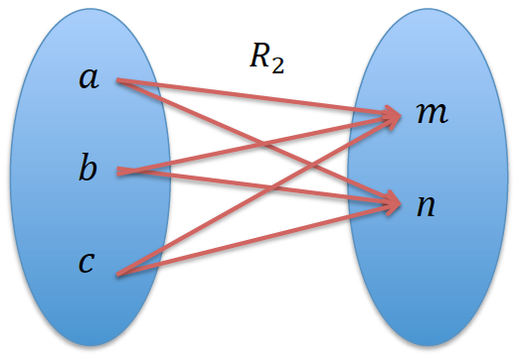 | Es la img03, no IMG04
IMG04 | Ver observaciones | Cuaderno de Estudio | Ilustración | Horizontal | MA_11_02_CO_IMG04_small | 526 x 370 px |  |  | 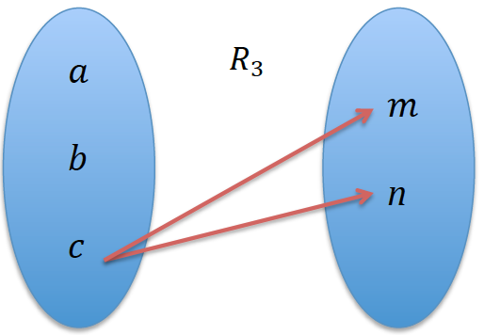 | Diagrama Sagital de la relación, escribir A al conjunto de salida y B al conjunto de llegada, además dibujar una flecha de la letra A hacia la letra B, sobre la fecha escribir R3 de forma similar a la IMG02
IMG05 | Ver observaciones | Cuaderno de Estudio | Ilustración | Horizontal | MA_11_02_CO_IMG05_small | 526 x 370 px | MA_11_02_CO_IMG05_zoom | 800 x 600 px | 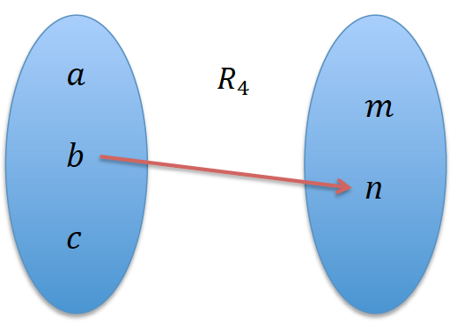 | Diagrama Sagital de la relación, escribir A al conjunto de salida y B al conjunto de llegada, además dibujar una flecha de la letra A hacia la letra B, sobre la fecha escribir R4. de forma similar a la IMG02
IMG06 | 221793745-142778230-199544615-60771259 | Cuaderno de Estudio | Ilustración | Horizontal | MA_11_02_CO_IMG06_small | 526 x 370 px | MA_11_02_CO_IMG06_zoom | 800 x 600 px | 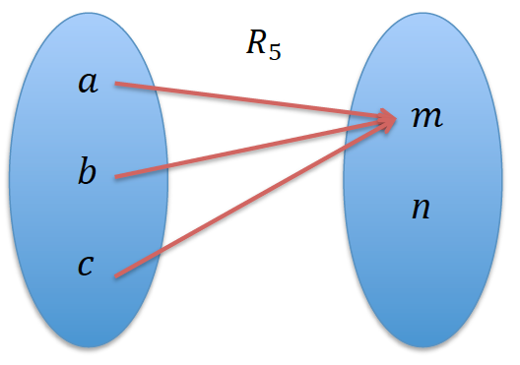 | Diagrama Sagital de la relación, escribir A al conjunto de salida y B al conjunto de llegada, además dibujar una flecha de la letra A hacia la letra B, sobre la fecha escribir R5. Similar a la IMG02
IMG07 | Ver observaciones | Cuaderno de Estudio | Ilustración | Horizontal | MA_11_02_CO_IMG07_small | 526 x 370 px | MA_11_02_CO_IMG07_zoom | 800 x 600 px | 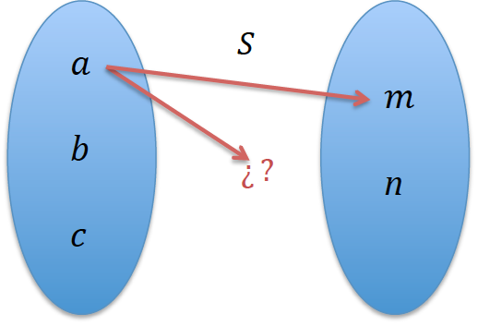 | Diagrama Sagital de la relación, escribir A al conjunto de salida y B al conjunto de llegada, además dibujar una flecha de la letra A hacia la letra B, sobre la fecha escribir S, Similar a la IMG02
IMG08 | Ver observaciones | Cuaderno de Estudio | Ilustración | Horizontal | MA_11_02_CO_IMG08_small | 526 x 370 px | MA_11_02_CO_IMG08_zoom | 800 x 600 px | 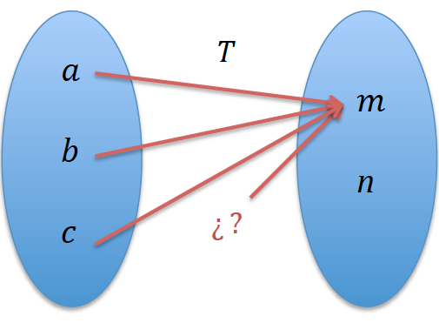 | Diagrama Sagital de la relación, escribir A al conjunto de salida y B al conjunto de llegada, además dibujar una flecha de la letra A hacia la letra B, sobre la fecha escribir T, Similar a la IMG02
IMG09 | Ver observaciones | Cuaderno de Estudio | Ilustración | Horizontal | MA_11_02_CO_IMG09_small | 526 x 370 px | MA_11_02_CO_IMG09_zoom | 800 x 600 px |  | Es una recopilacion de los diagramas sagitales de las IMG02 hasta IMG06
IMG10 | Ver observaciones | Cuaderno de Estudio | Ilustración | Horizontal | MA_11_02_CO_IMG10_small | 526 x 370 px | MA_11_02_CO_IMG10_zoom | 800 x 600 px |  | si son, pero creo conveniente organizar los diagramas de forma horizontal, como estan en la figura.
IMG11 | 146258987 | Cuaderno de Estudio | Ilustración | Horizontal | MA_11_02_CO_IMG11_small | 526 x 370 px | MA_11_02_CO_IMG11_zoom | 800 x 600 px |  | Descargar o dibujar similar.
IMG12 | Ver observaciones | Cuaderno de Estudio | Ilustración | Horizontal | MA_11_02_CO_IMG12_small | 526 x 370 px | MA_11_02_CO_IMG12_zoom | 800 x 600 px | 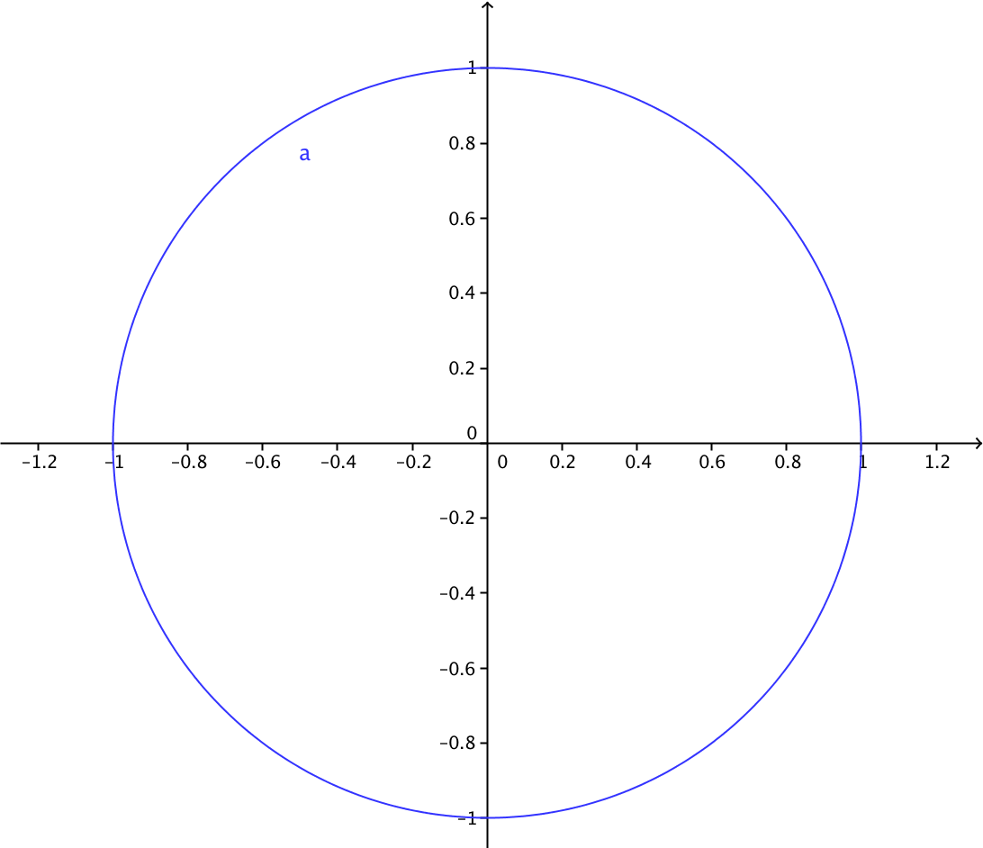 | Retirar la letra a de la grafica
IMG13 | Ver observaciones | Cuaderno de Estudio | Ilustración | Horizontal | MA_11_02_CO_IMG13_small | 526 x 370 px | MA_11_02_CO_IMG13_zoom | 800 x 600 px | 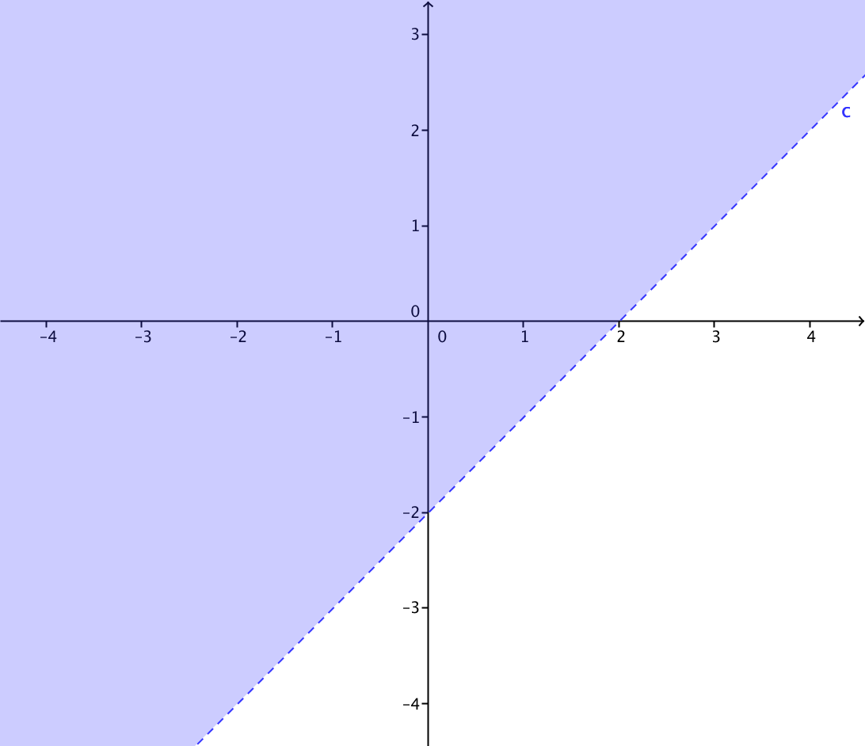 | Eliminar la letra c de la gráfica
IMG14 | Ver observaciones | Cuaderno de Estudio | Ilustración | Horizontal | MA_11_02_CO_IMG14_small | 526 x 370 px | MA_11_02_CO_IMG14_zoom | 800 x 600 px | 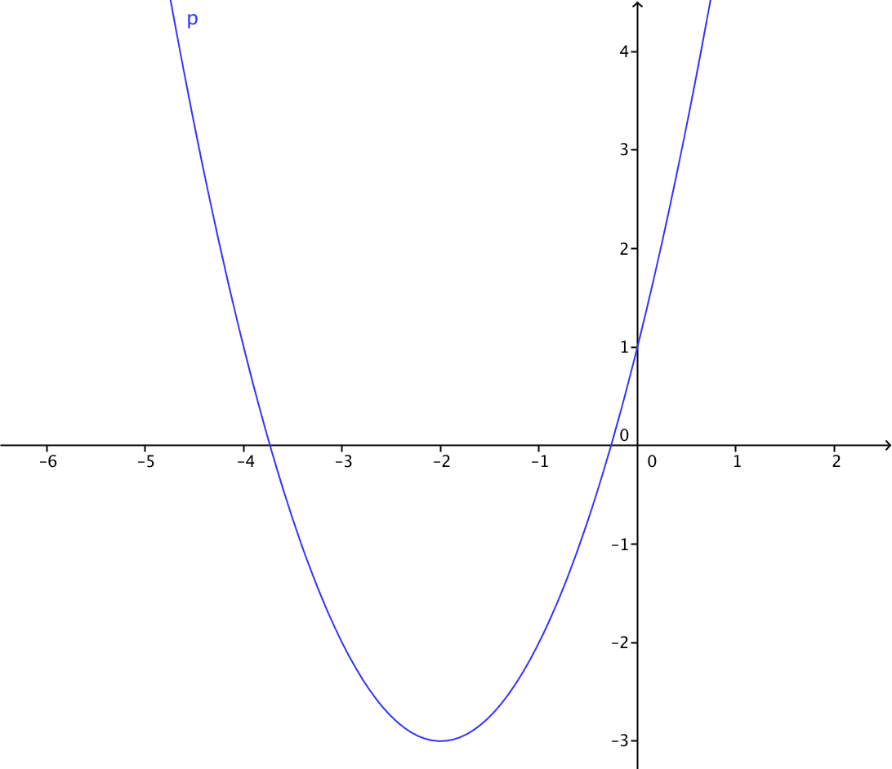 | Representacion grafica de la relacion
IMG15 | Ver observaciones | Cuaderno de Estudio | Ilustración | Horizontal | MA_11_02_CO_IMG15_small | 526 x 370 px | MA_11_02_CO_IMG15_zoom | 800 x 600 px | 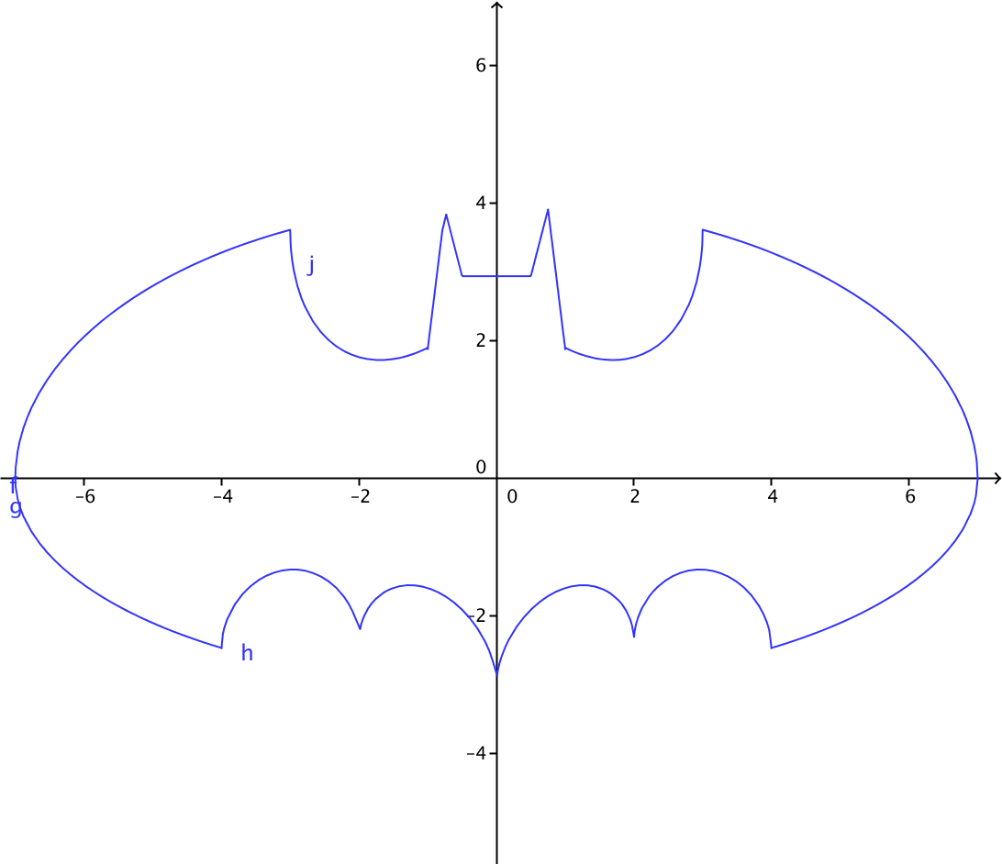 | Retirar las letras j, h y g de la gráfica
IMG16 | Ver observaciones | Cuaderno de Estudio | Ilustración | Horizontal | MA_11_02_CO_IMG16_small | 526 x 370 px | MA_11_02_CO_IMG16_zoom | 800 x 600 px |  | La misma IMG09
IMG17 | Ver observaciones | Cuaderno de Estudio | Ilustración | Horizontal | MA_11_02_CO_IMG17_small | 526 x 370 px | MA_11_02_CO_IMG17_zoom | 800 x 600 px |  | La misma IMG10
IMG18 | Ver observaciones | Cuaderno de Estudio | Ilustración | Horizontal | MA_11_02_CO_IMG18_small | 526 x 370 px | MA_11_02_CO_IMG18_zoom | 800 x 600 px | 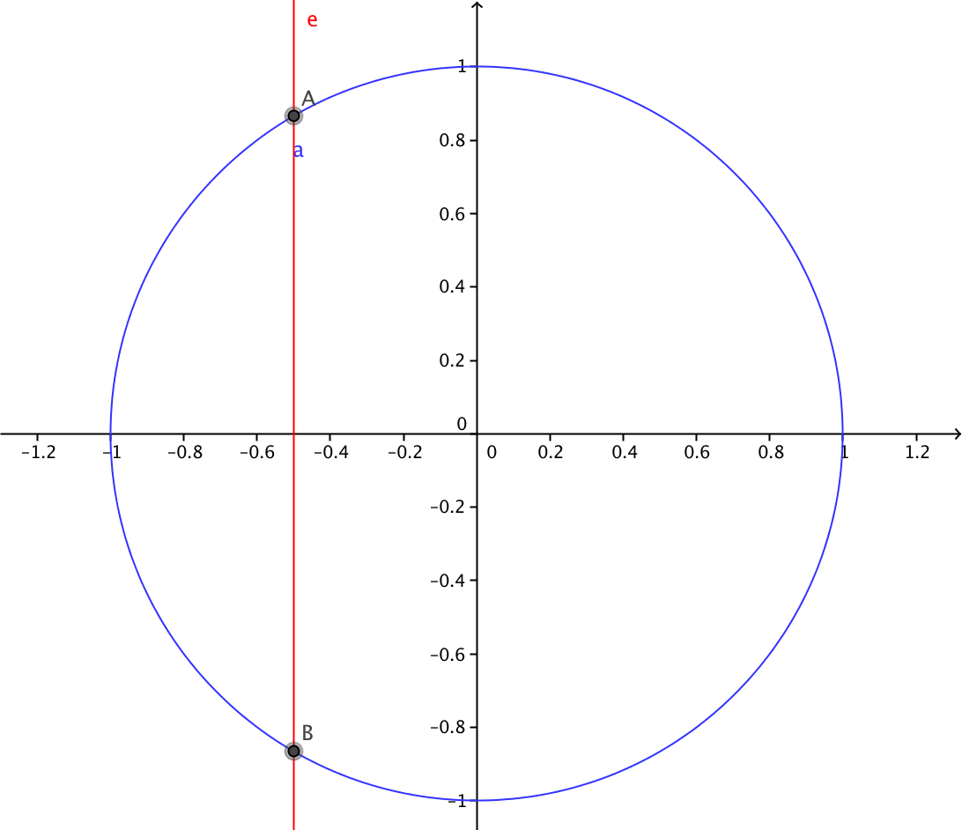 | Eliminar la letra minuscula a y la letra minuscula e
IMG19 | Ver observaciones | Cuaderno de Estudio | Ilustración | Horizontal | MA_11_02_CO_IMG19_small | 526 x 370 px | MA_11_02_CO_IMG19_zoom | 800 x 600 px | 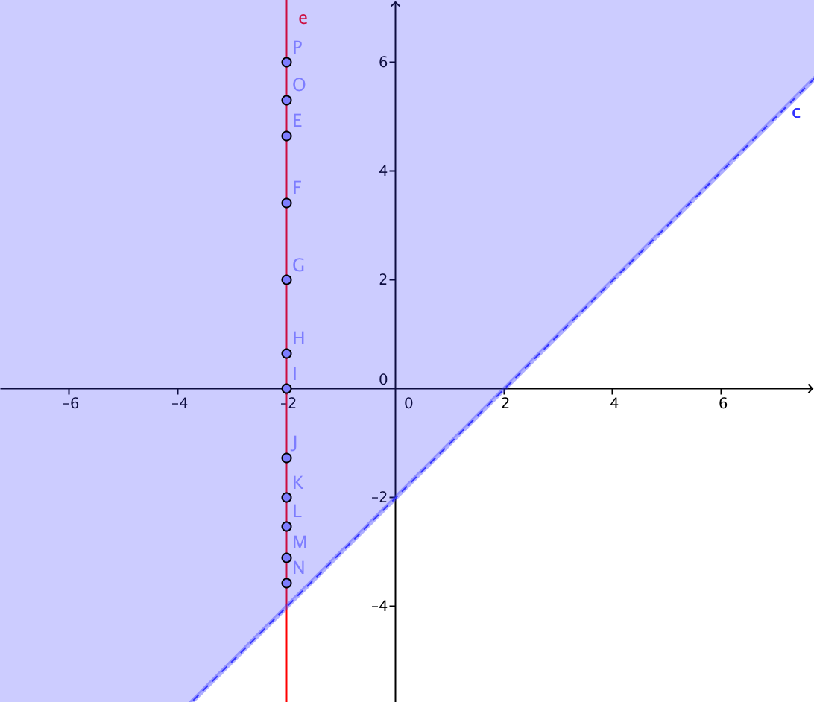 | Eliminar la letra minuscula c y la letra minuscula e
IMG20 | Ver observaciones | Cuaderno de Estudio | Ilustración | Horizontal | MA_11_02_CO_IMG20_small | 526 x 370 px | MA_11_02_CO_IMG20_zoom | 800 x 600 px | 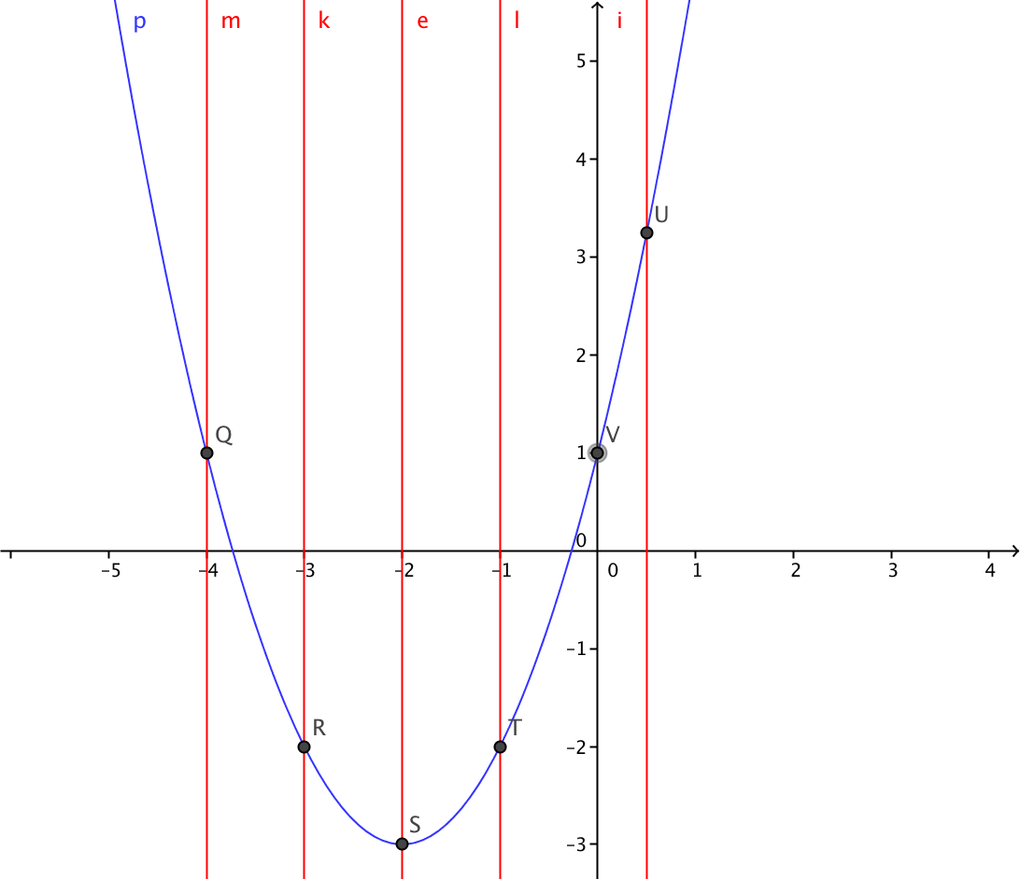 | Eliminar las letras minusculas
IMG21 | Ver observaciones | Cuaderno de Estudio | Ilustración | Horizontal | MA_11_02_CO_IMG21_small | 526 x 370 px | MA_11_02_CO_IMG21_zoom | 800 x 600 px | 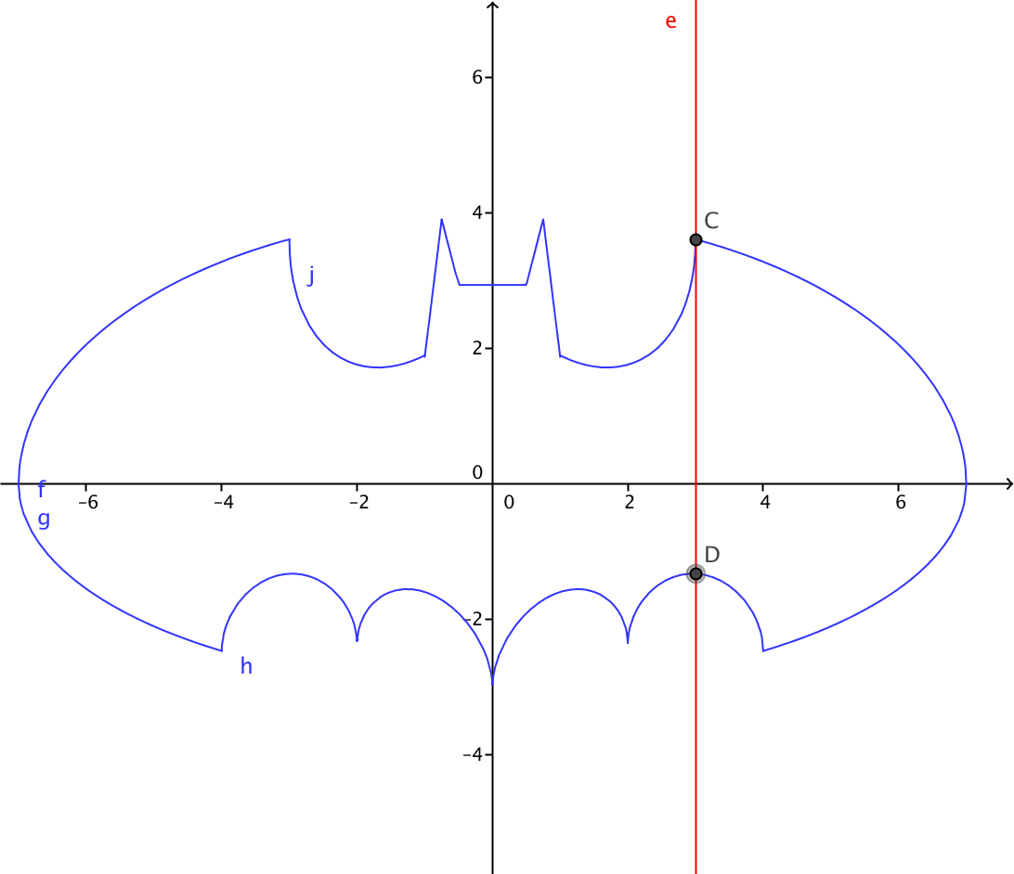 | Eliminar las letras minusculas
IMG22 | Ver observaciones | Cuaderno de Estudio | Ilustración | Horizontal | MA_11_02_CO_IMG22_small | 526 x 370 px | MA_11_02_CO_IMG22_zoom | 800 x 600 px |  | La misma IMG08
IMG23 | Ver observaciones | Cuaderno de Estudio | Ilustración | Horizontal | MA_11_02_CO_IMG23_small | 526 x 370 px | MA_11_02_CO_IMG23_zoom | 800 x 600 px | 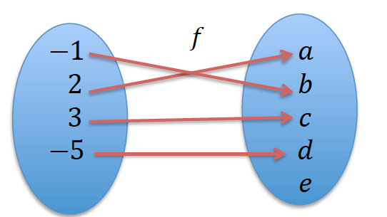 | Similar a la IMG02, con A y B los nombres de cada conjunto y una flecha de A hacia B, bajo la letra f
IMG24 | Ver observaciones | Cuaderno de Estudio | Ilustración | Horizontal | MA_11_02_CO_IMG24_small | 526 x 370 px | MA_11_02_CO_IMG24_zoom | 800 x 600 px | 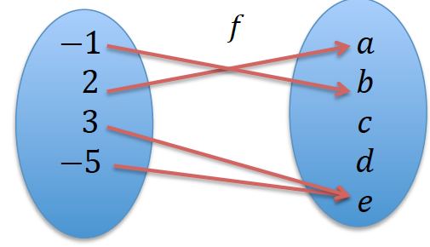 | Similar a la IMG02, con A y B los nombres de cada conjunto y una flecha de A hacia B, bajo la letra g, cambiar f por g
IMG25 | Ver observaciones | Cuaderno de Estudio | Ilustración | Horizontal | MA_11_02_CO_IMG25_small | 526 x 370 px | MA_11_02_CO_IMG25_zoom | 800 x 600 px | 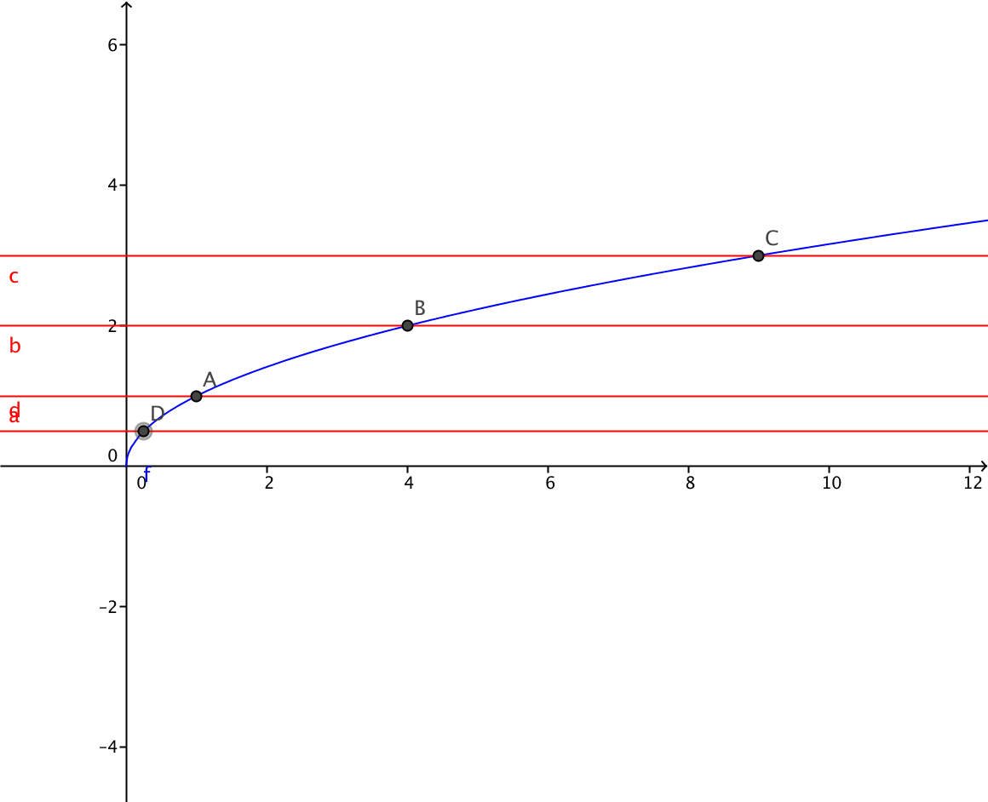 | grafica de la funcion f(x)=raiz cuadrada de x, y sobre ella varias rectas horizontales de color rojo que cortan la grafica en un solo punto. Eliminar las etiquetas de los puntos de interseccion entre la curva y las rectas. Eliminar las etiquetas de las rectas horizontales
IMG26 | Ver observaciones | Cuaderno de Estudio | Ilustración | Horizontal | MA_11_02_CO_IMG26_small | 526 x 370 px | MA_11_02_CO_IMG26_zoom | 800 x 600 px | 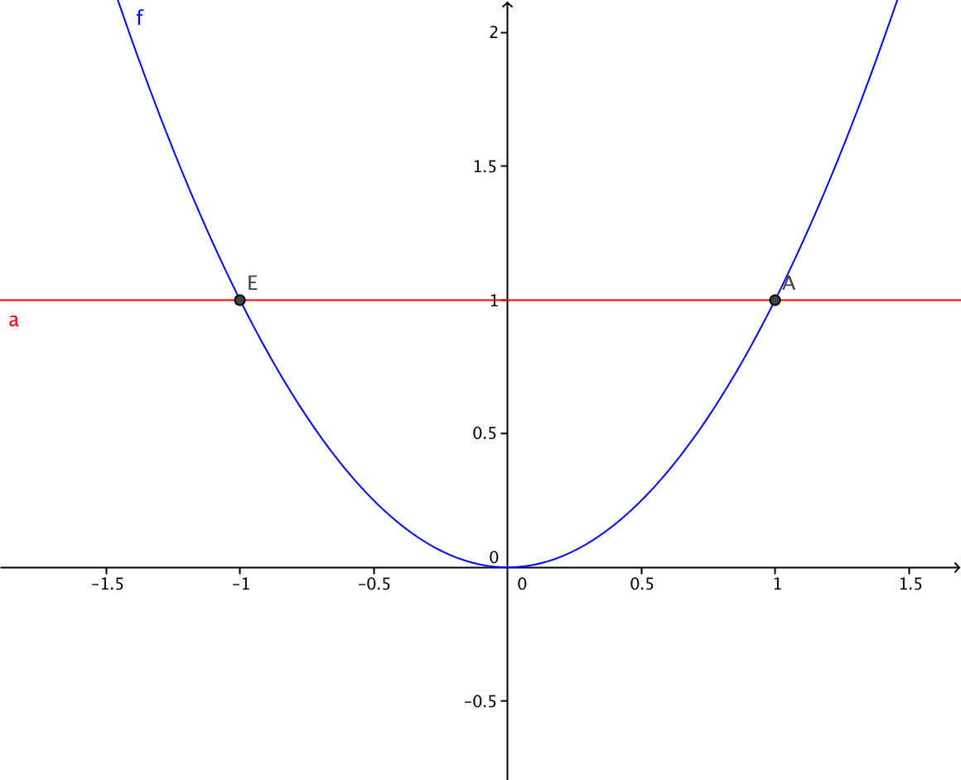 | Grafica de la funcion f(x)=x^2, con una recta horizontal que pasa por dos puntos, eliminar la etiqueta de la recta y de los puntos de interseccion.
IMG27 | Ver observaciones | Cuaderno de Estudio | Ilustración | Horizontal | MA_11_02_CO_IMG27_small | 526 x 370 px | MA_11_02_CO_IMG27_zoom | 800 x 600 px | 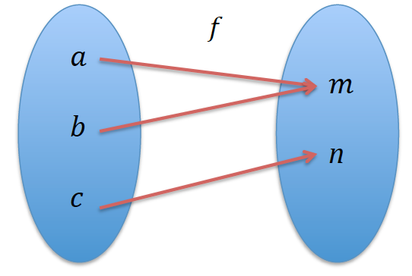 | Representacion en el diagrama sagital de f poner los nombres a los conjuntos A y B, y la flecha de A en B
IMG28 | Ver observaciones | Cuaderno de Estudio | Ilustración | Horizontal | MA_11_02_CO_IMG28_small | 526 x 370 px | MA_11_02_CO_IMG28_zoom | 800 x 600 px |  | La funcion es g, no f
IMG29 | Ver observaciones | Cuaderno de Estudio | Ilustración | Horizontal | MA_11_02_CO_IMG29_small | 526 x 370 px | MA_11_02_CO_IMG29_zoom | 800 x 600 px | 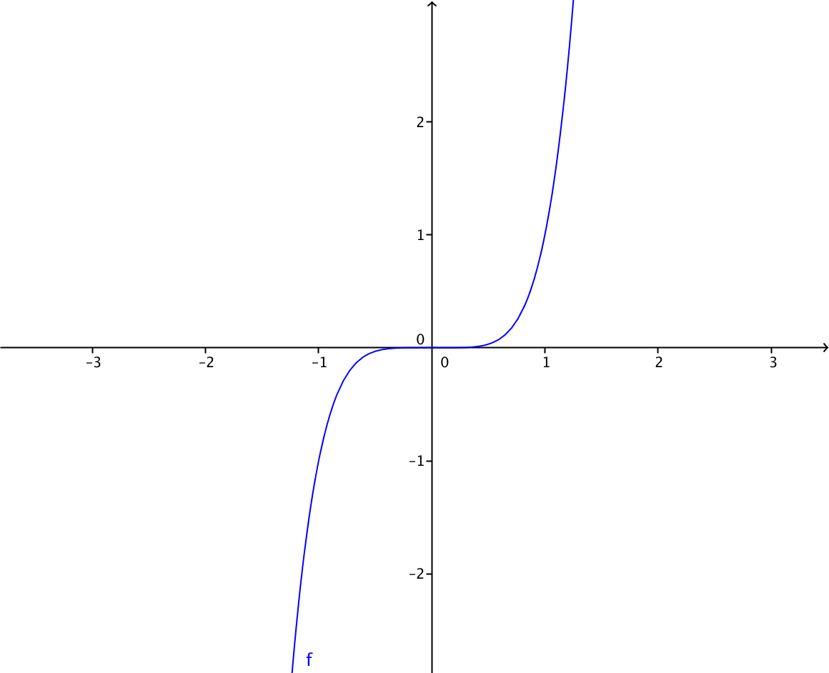 | Representacion grafica de f(x)=x^5
IMG30 | Ver observaciones | Cuaderno de Estudio | Ilustración | Horizontal | MA_11_02_CO_IMG30_small | 526 x 370 px | MA_11_02_CO_IMG30_zoom | 800 x 600 px | 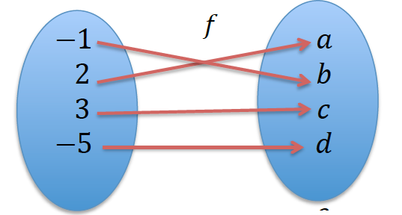 | Representacion en el diagrama sagital de f poner los nombres a los conjuntos A y B, y la flecha de A en B
IMG31 | Ver observaciones | Cuaderno de Estudio | Ilustración | Horizontal | MA_11_02_CO_IMG31_small | 526 x 370 px | MA_11_02_CO_IMG31_zoom | 800 x 600 px | 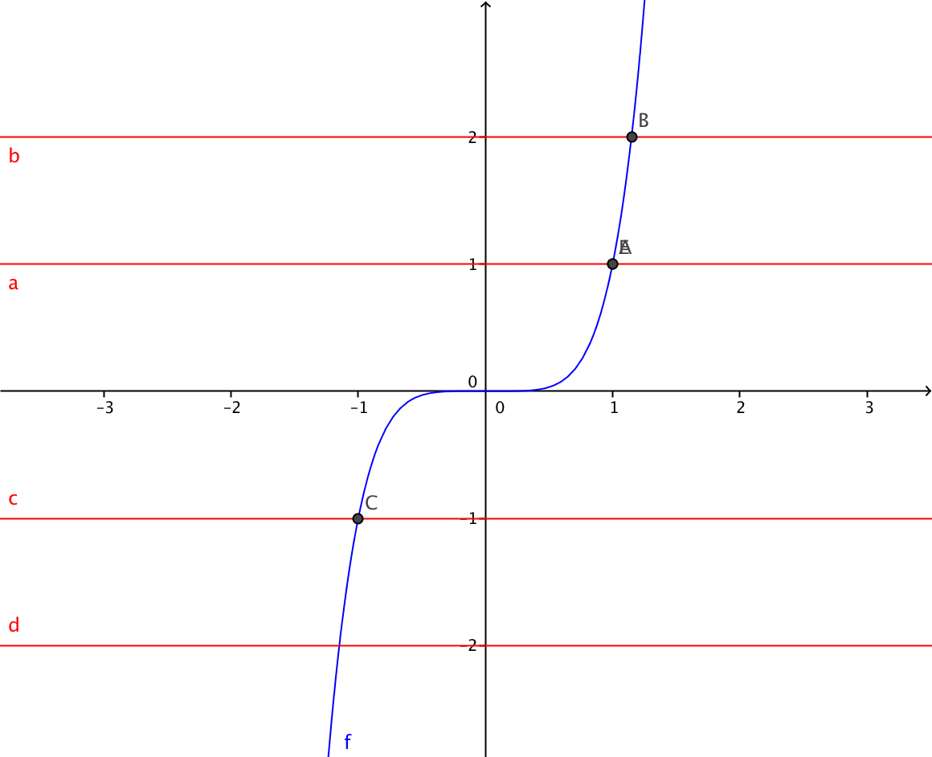 | grafica de la funcion f(x)=x^5 y sobre ella varias rectas horizontales de color rojo que cortan la grafica en un solo punto. Eliminar las etiquetas de los puntos de interseccion entre la curva y las rectas. Eliminar las etiquetas de las rectas horizontales
IMG32 | Ver observaciones | Cuaderno de Estudio | Ilustración | Horizontal | MA_11_02_CO_IMG32_small | 526 x 370 px | MA_11_02_CO_IMG32_zoom | 800 x 600 px | 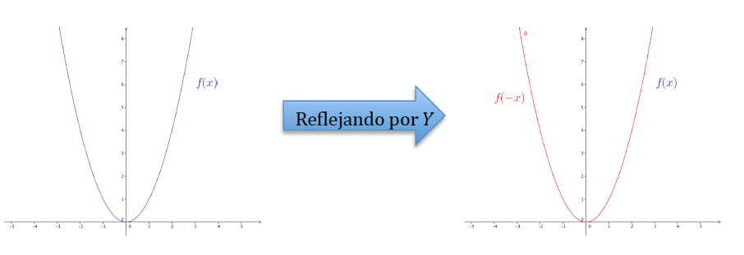 | Una animacion si es posible que muestre que al reflejar la funcion x^2, la grafica es la misma.
IMG33 | Ver observaciones | Cuaderno de Estudio | Ilustración | Horizontal | MA_11_02_CO_IMG33_small | 526 x 370 px | MA_11_02_CO_IMG33_zoom | 800 x 600 px |  | Si es posible una animacion que mantenga la curva azul siempre visible, pero que de ella salga la grafica roja, al reflejar la curva azul sobre el eje Y. la curva azul es la grafica de la funcion f(x)=(x-2)^2
IMG34 | Ver observaciones | Cuaderno de Estudio | Ilustración | Horizontal | MA_11_02_CO_IMG34_small | 526 x 370 px | MA_11_02_CO_IMG34_zoom | 800 x 600 px |  | Una animacion que muestre que la grafica de la funcion f(x)=x^3 se refleja por el eje Y y luego por el eje X, obteniendo la misma funcion.
IMG35 | Ver observaciones | Cuaderno de Estudio | Ilustración | Horizontal | MA_11_02_CO_IMG35_small | 526 x 370 px | MA_11_02_CO_IMG35_zoom | 800 x 600 px | 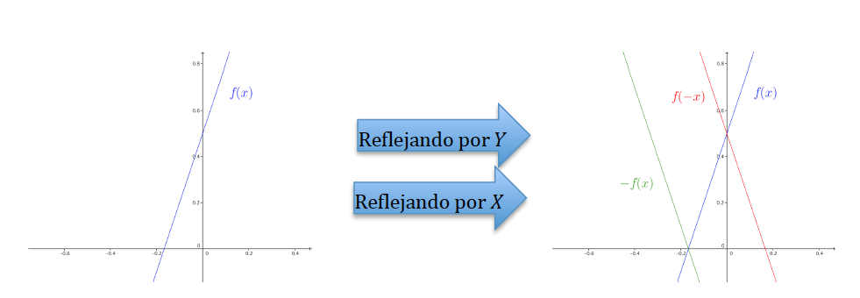 | Una animacion que muestre que la grafica de la funcion f(x)=3x-2 se refleja por el eje Y y luego por el eje X, obteniendo otra funcion.
IMG36 | Ver observaciones | Cuaderno de Estudio | Ilustración | Horizontal | MA_11_02_CO_IMG36_small | 526 x 370 px | MA_11_02_CO_IMG36_zoom | 800 x 600 px | 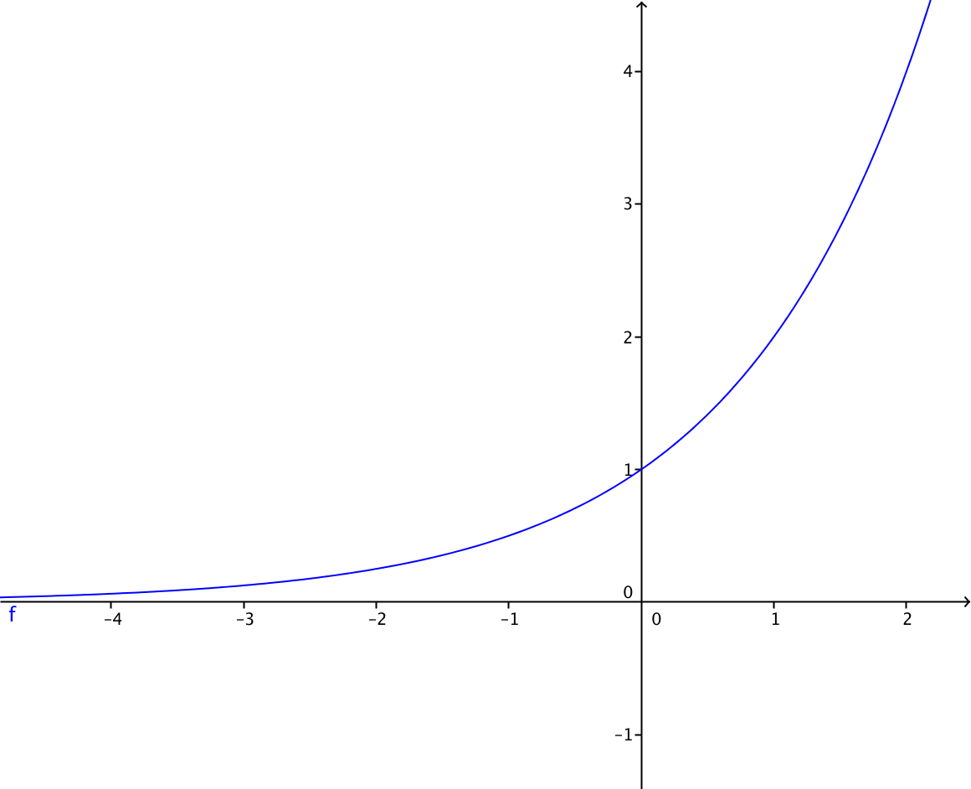 | La funcion f(x)=2^x
IMG37 | Ver observaciones | Cuaderno de Estudio | Ilustración | Horizontal | MA_11_02_CO_IMG37_small | 526 x 370 px | MA_11_02_CO_IMG37_zoom | 800 x 600 px | 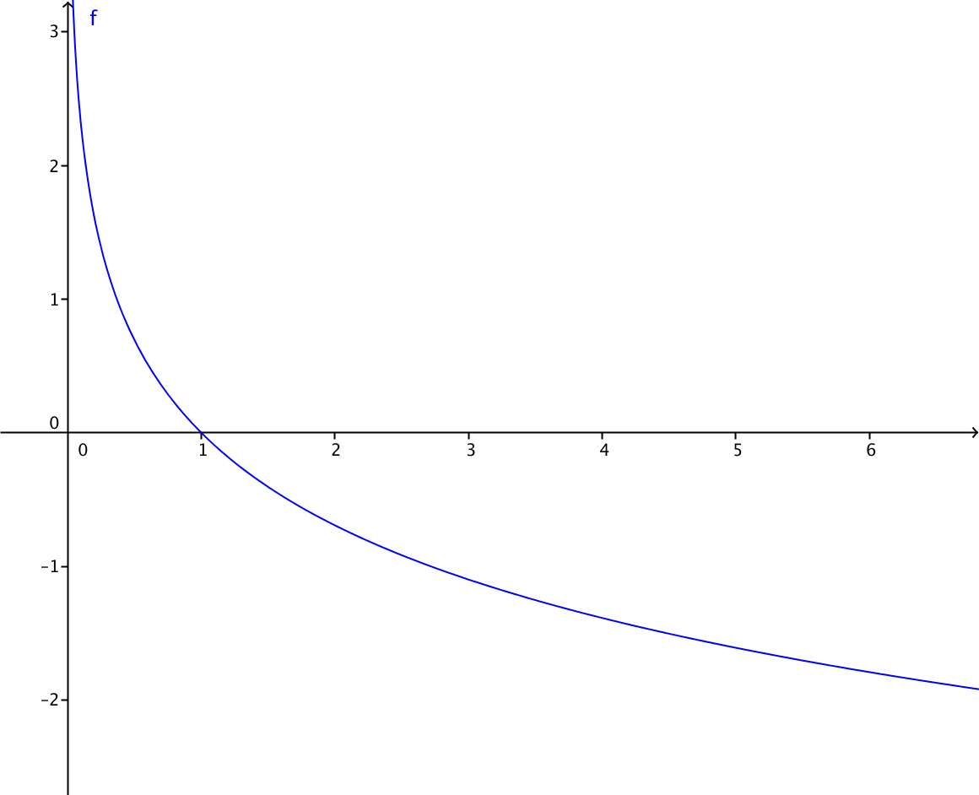 | Grafica de la funcion f(x)=-ln(x)
IMG38 | Ver observaciones | Cuaderno de Estudio | Ilustración | Horizontal | MA_11_02_CO_IMG38_small | 526 x 370 px | MA_11_02_CO_IMG38_zoom | 800 x 600 px | 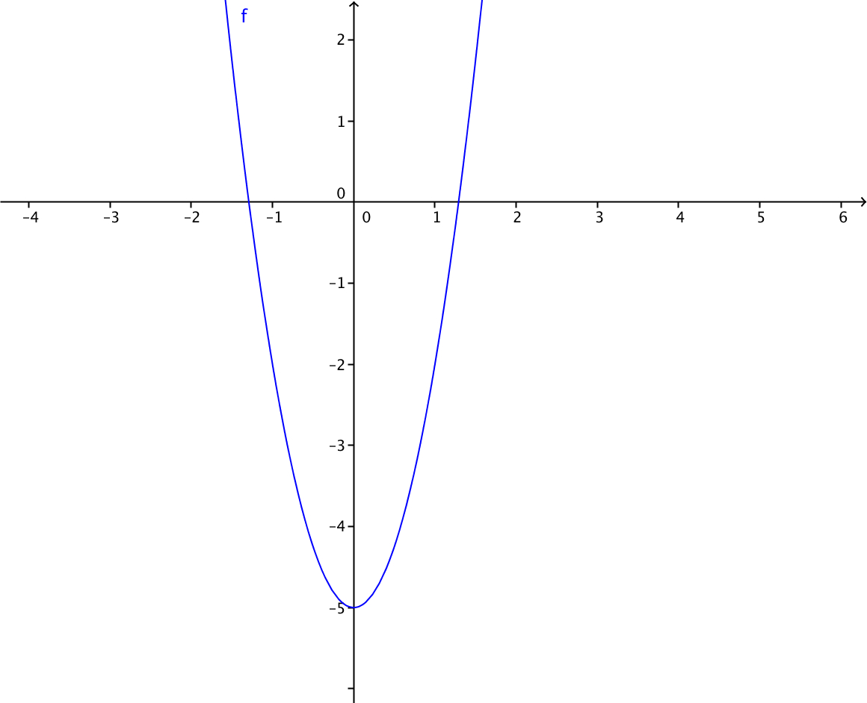 | Recomiendo un espacio entre el cuadrado y el menos, para que se note la formula
IMG39 | Ver observaciones | Cuaderno de Estudio | Ilustración | Horizontal | MA_11_02_CO_IMG39_small | 526 x 370 px | MA_11_02_CO_IMG39_zoom | 800 x 600 px | 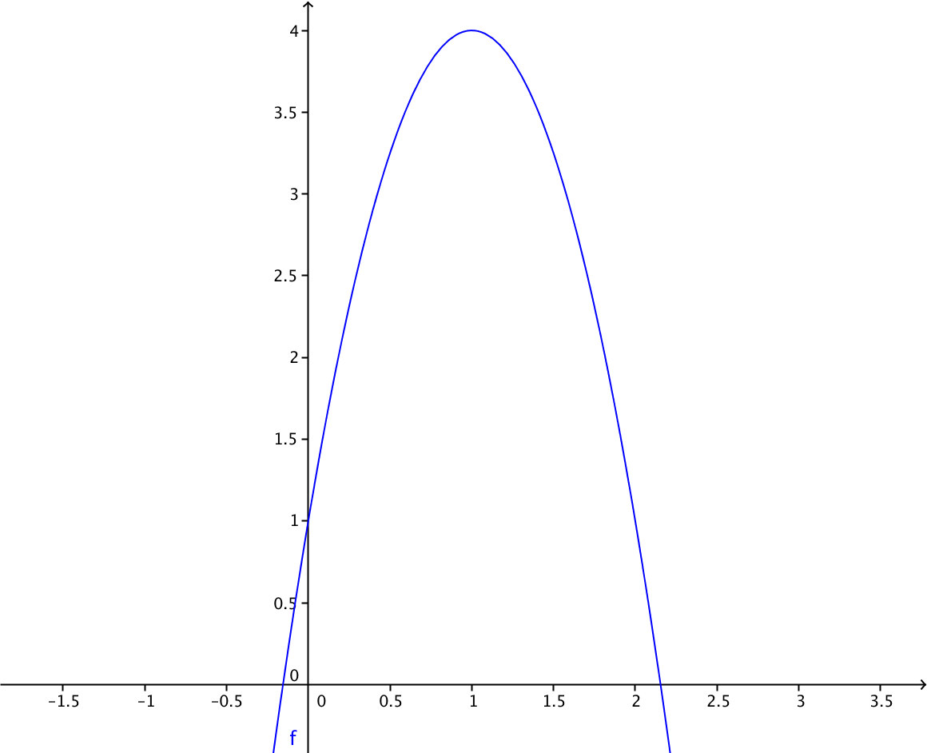 | Grafica de la funcion f(x)=4-3(x-1)^2
IMG40 | Ver observaciones | Cuaderno de Estudio | Ilustración | Horizontal | MA_11_02_CO_IMG40_small | 526 x 370 px | MA_11_02_CO_IMG40_zoom | 800 x 600 px | 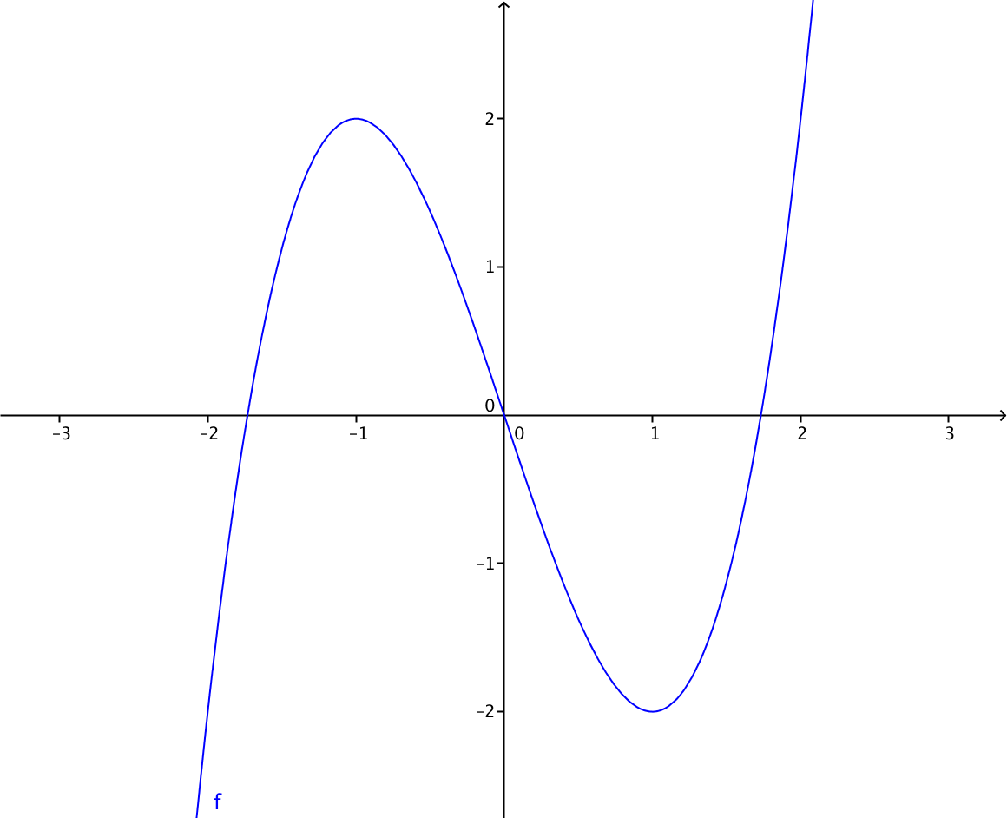 | uncion f(x)=x^3-3x
IMG41 | Ver observaciones | Cuaderno de Estudio | Ilustración | Horizontal | MA_11_02_CO_IMG41_small | 526 x 370 px | MA_11_02_CO_IMG41_zoom | 800 x 600 px | 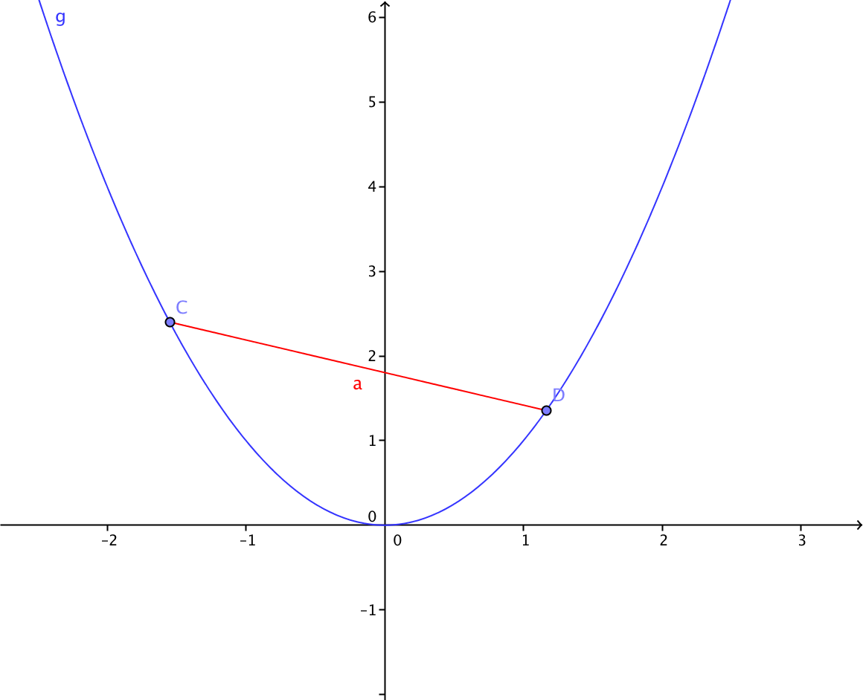 | Eliminar las letras minusculas a y g
IMG42 | Ver observaciones | Cuaderno de Estudio | Ilustración | Horizontal | MA_11_02_CO_IMG42_small | 526 x 370 px | MA_11_02_CO_IMG42_zoom | 800 x 600 px |  | Eliminar la letra a
IMG43 | Ver observaciones | Cuaderno de Estudio | Ilustración | Horizontal | MA_11_02_CO_IMG43_small | 526 x 370 px | MA_11_02_CO_IMG43_zoom | 800 x 600 px | 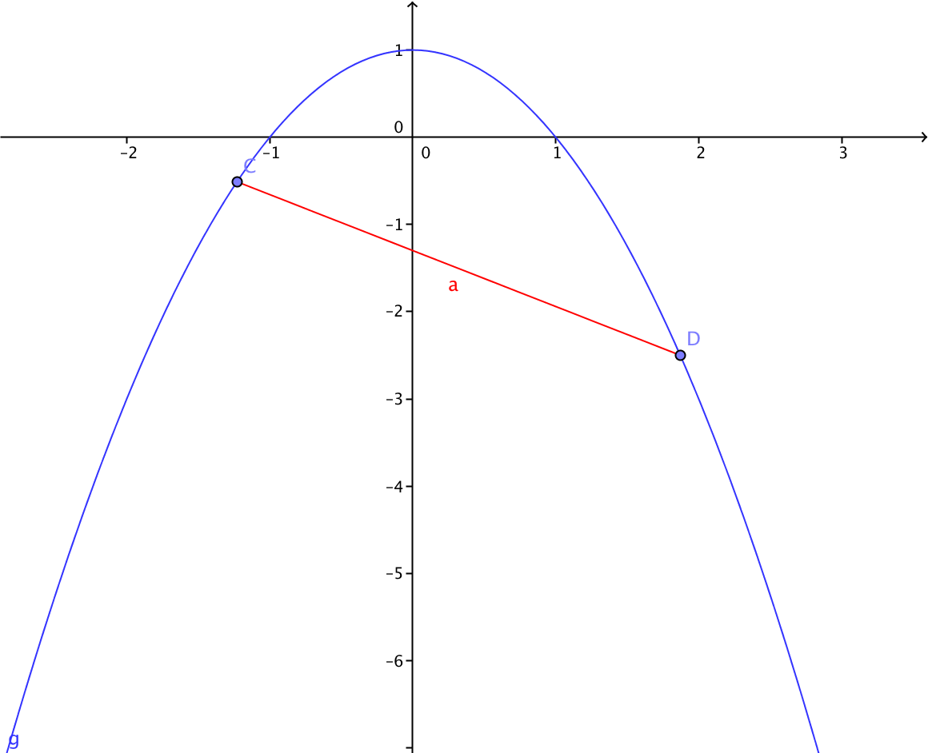 | Eliminar la letra a y la letra g
IMG44 | Ver observaciones | Cuaderno de Estudio | Ilustración | Horizontal | MA_11_02_CO_IMG44_small | 526 x 370 px | MA_11_02_CO_IMG44_zoom | 800 x 600 px | 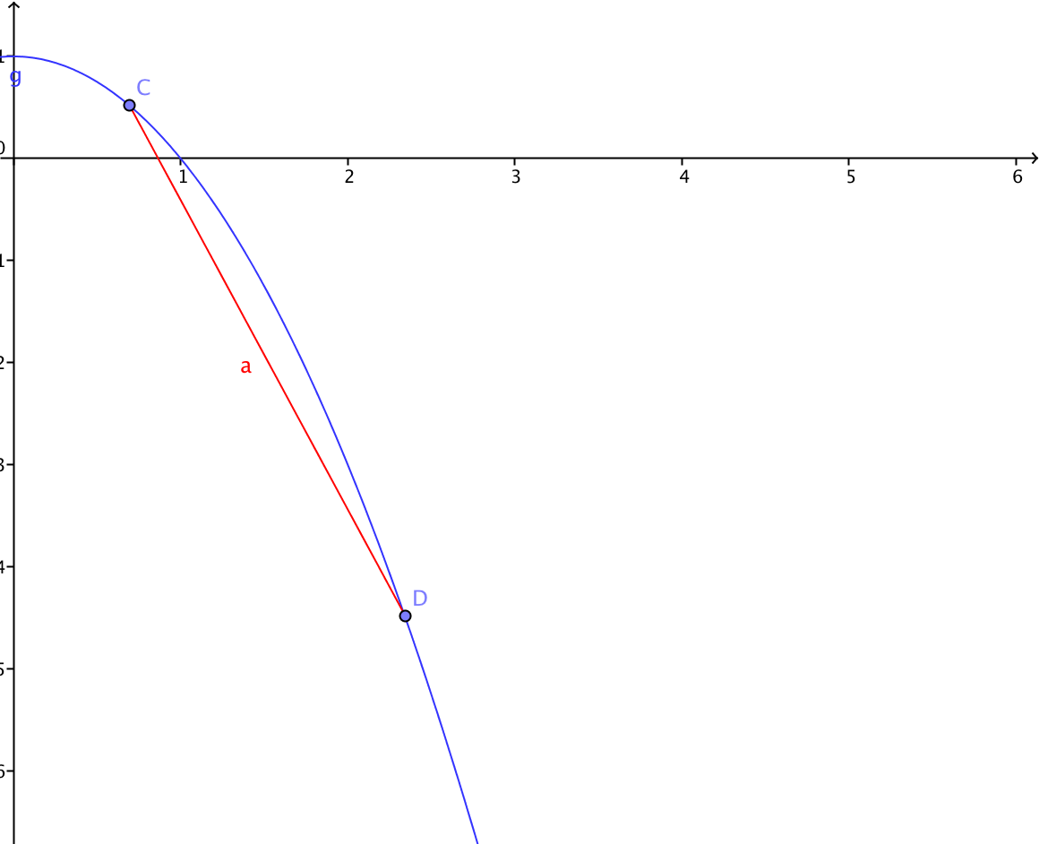 | Eliminar la letra a y la letra g
IMG45 | Ver observaciones | Cuaderno de Estudio | Ilustración | Horizontal | MA_11_02_CO_IMG45_small | 526 x 370 px | MA_11_02_CO_IMG45_zoom | 800 x 600 px | 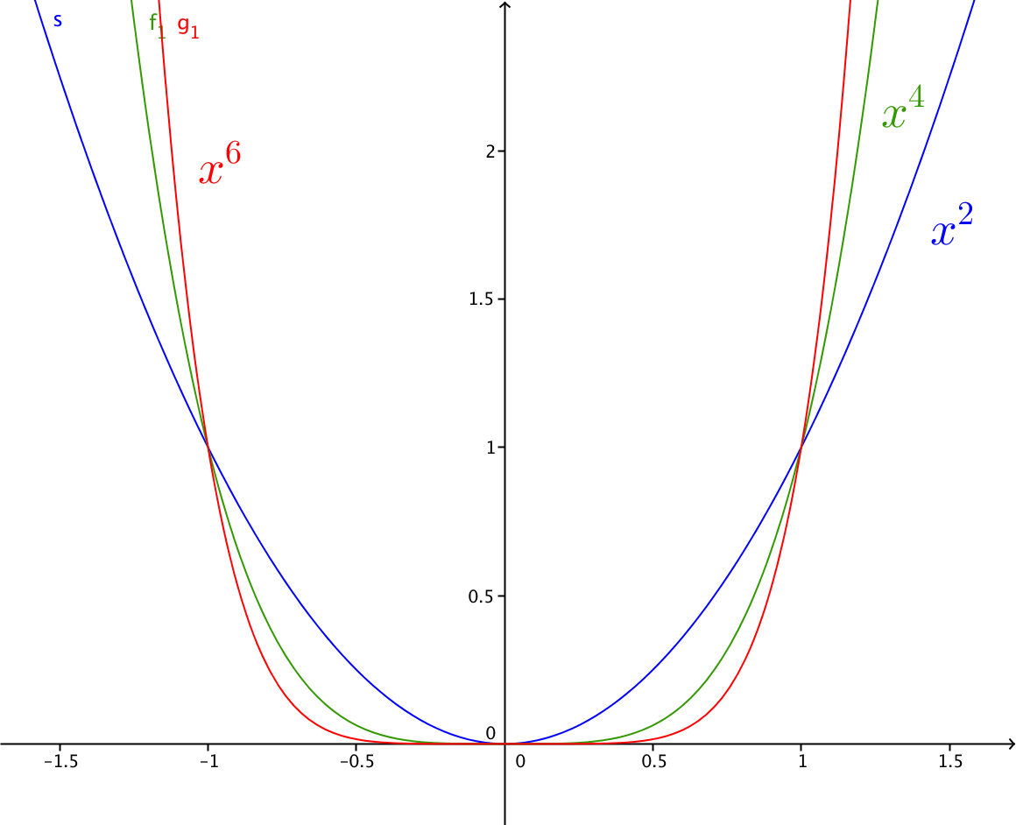 | Eliminar las letras S, f1 y g1
IMG46 | Ver observaciones | Cuaderno de Estudio | Ilustración | Horizontal | MA_11_02_CO_IMG46_small | 526 x 370 px | MA_11_02_CO_IMG46_zoom | 800 x 600 px | 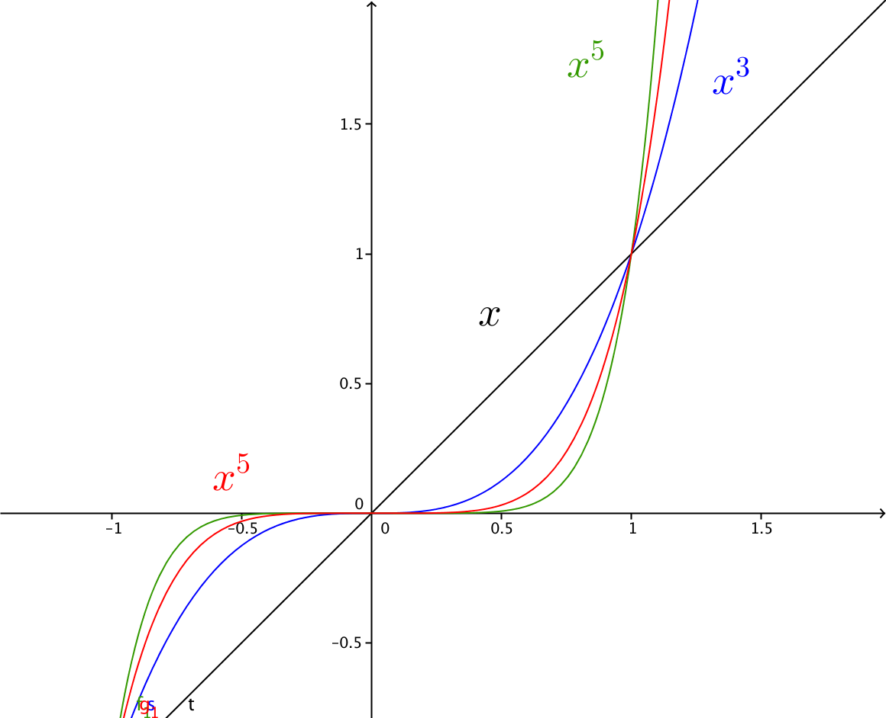 | Eliminar las letras S, f1 y g1
IMG47 | Ver observaciones | Cuaderno de Estudio | Ilustración | Horizontal | MA_11_02_CO_IMG47_small | 526 x 370 px | MA_11_02_CO_IMG47_zoom | 800 x 600 px | 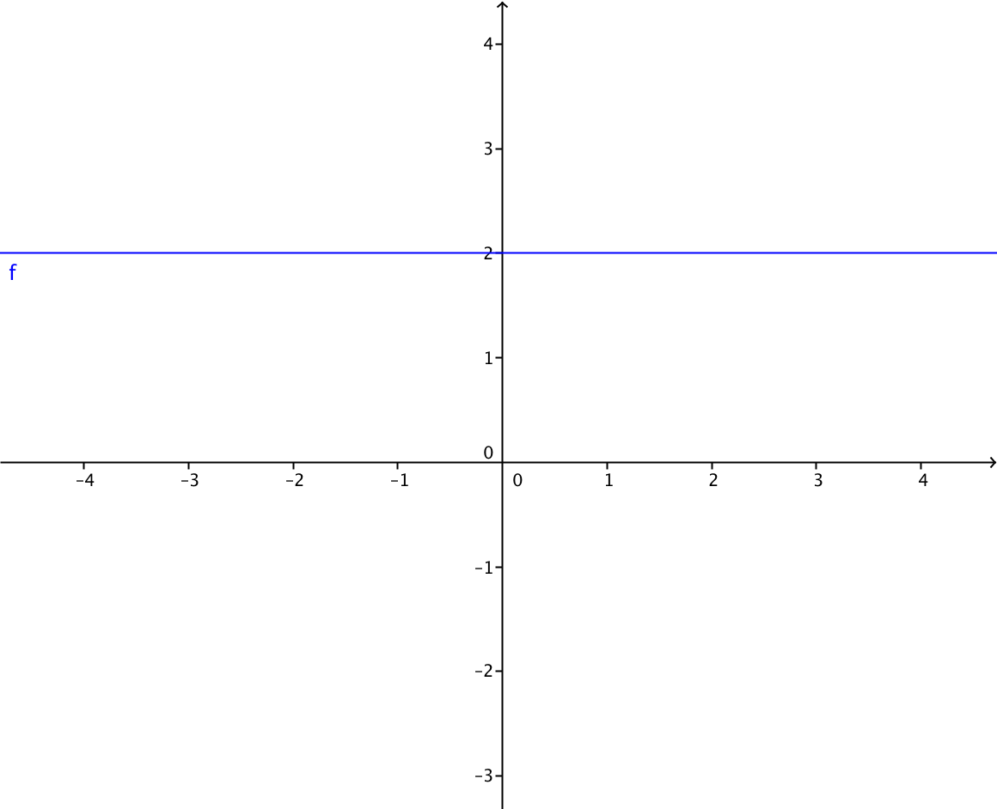 | grafica de la funcion f(x)=2
IMG48 | Ver observaciones | Cuaderno de Estudio | Ilustración | Horizontal | MA_11_02_CO_IMG48_small | 526 x 370 px | MA_11_02_CO_IMG48_zoom | 800 x 600 px | Grafica de varias funciones lineales en el mismo plano cartesiano, en distintos colores con su rotulo, es decir con la expresión algebraica que las define. Como en la imagen 47, se sugiere graficar f(x)=x, f(x)=-x, f(x)=2x, f(x)=-2x, f(x)=3x, f(x)=-3x | Las graficas en el mismo plano cartesiano
IMG49 | Ver observaciones | Cuaderno de Estudio | Ilustración | Horizontal | MA_11_02_CO_IMG49_small | 526 x 370 px | MA_11_02_CO_IMG49_zoom | 800 x 600 px | Grafica de varias funciones afines en el mismo plano cartesiano, en distintos colores con su rotulo, es decir con la expresión algebraica que las define. Como en la imagen 47, se sugiere graficar f(x)=x+1, f(x)=-x+1, f(x)=2x+1, f(x)=-2x+1, f(x)=3x-1, f(x)=-3x-2 | Las graficas en el mismo plano cartesiano
IMG50 | Ver observaciones | Cuaderno de Estudio | Ilustración | Horizontal | MA_11_02_CO_IMG50_small | 526 x 370 px | MA_11_02_CO_IMG50_zoom | 800 x 600 px | Representación gráfica de varias funciones cuadráticas en distintos colores con su rotulo, es decir con la expresión algebraica que las define, por ejemplo f(x)=x^2, f(x)=1-x^2, f(x)=x^2-x+2, f(x)=-x^2+2x-1
IMG51 | Ver observaciones | Cuaderno de Estudio | Ilustración | Horizontal | MA_11_02_CO_IMG51_small | 526 x 370 px | MA_11_02_CO_IMG51_zoom | 800 x 600 px | 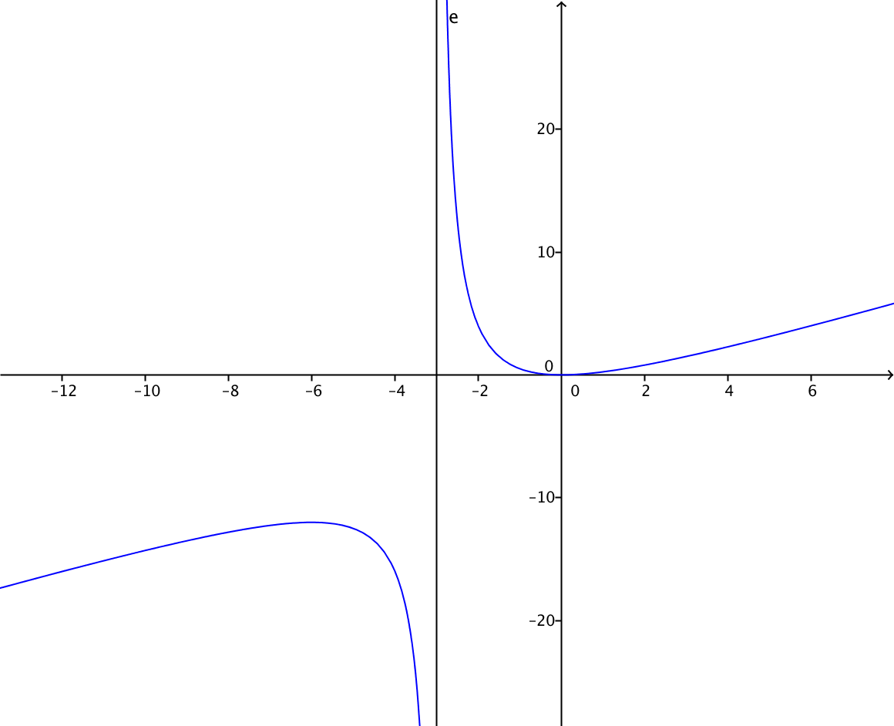 Grafica de la funcion con etiqueta | Dibujar la recta x=-3 punteada y de color rojo, la etiqueta de la reta debe ser x=-3
IMG52 | Ver observaciones | Cuaderno de Estudio | Ilustración | Horizontal | MA_11_02_CO_IMG52_small | 526 x 370 px | MA_11_02_CO_IMG52_zoom | 800 x 600 px | 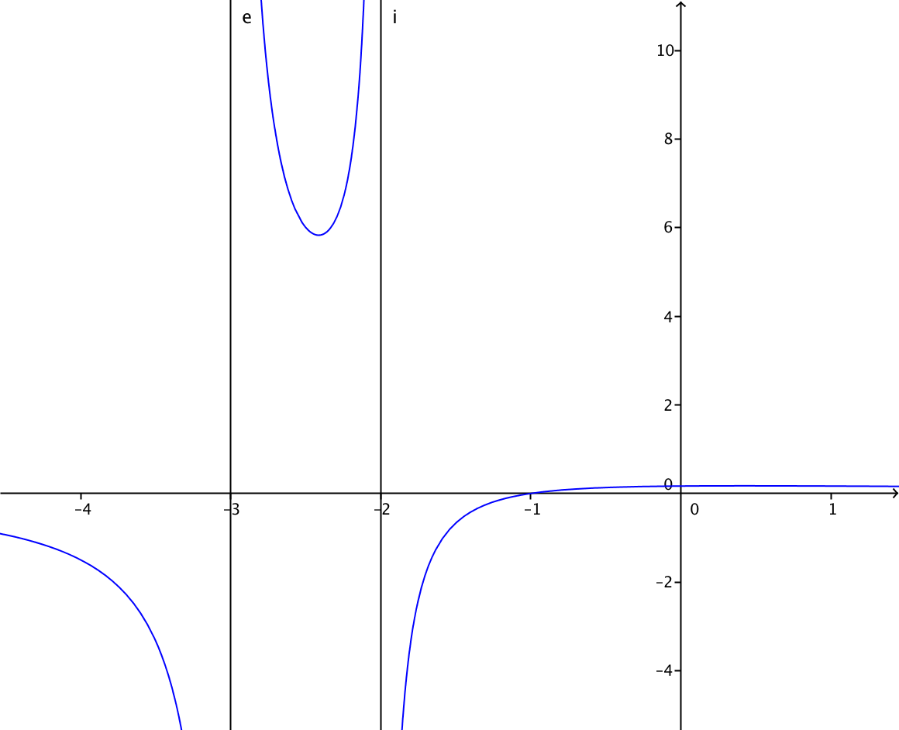 | En x=1 no hay asintota, pero se debe mostrar el hueco, una circunferencia pequeña sin rellenar sobre la curva
IMG53 | Ver observaciones | Cuaderno de Estudio | Ilustración | Horizontal | MA_11_02_CO_IMG53_small | 526 x 370 px | MA_11_02_CO_IMG53_zoom | 800 x 600 px | 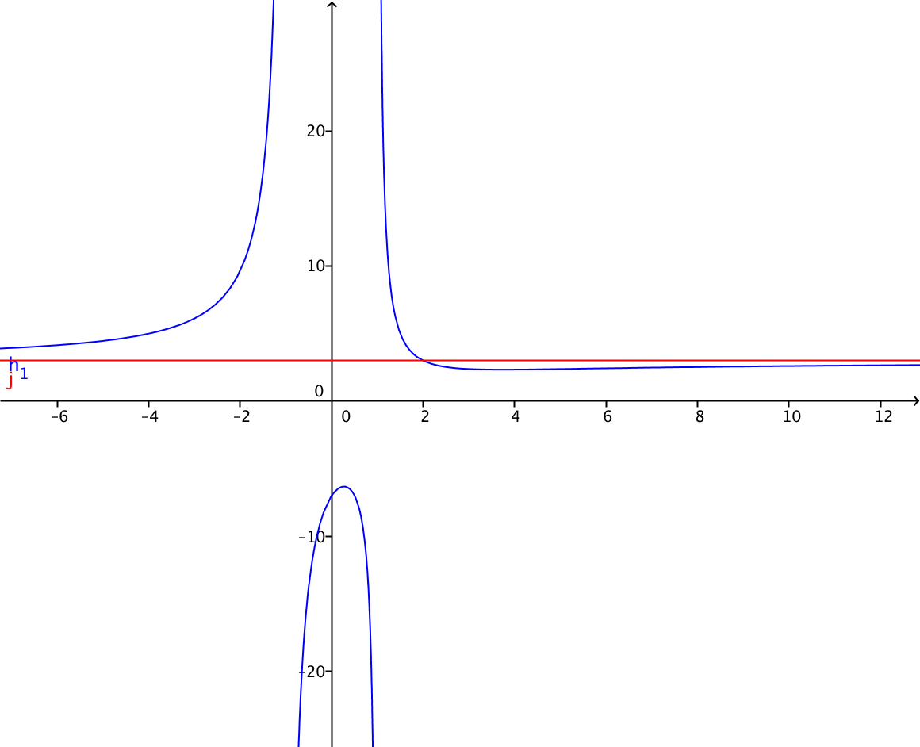 | Eliminar h1 y j de la gráfica
IMG54 | Ver observaciones | Cuaderno de Estudio | Ilustración | Horizontal | MA_11_02_CO_IMG54_small | 526 x 370 px | MA_11_02_CO_IMG54_zoom | 800 x 600 px | 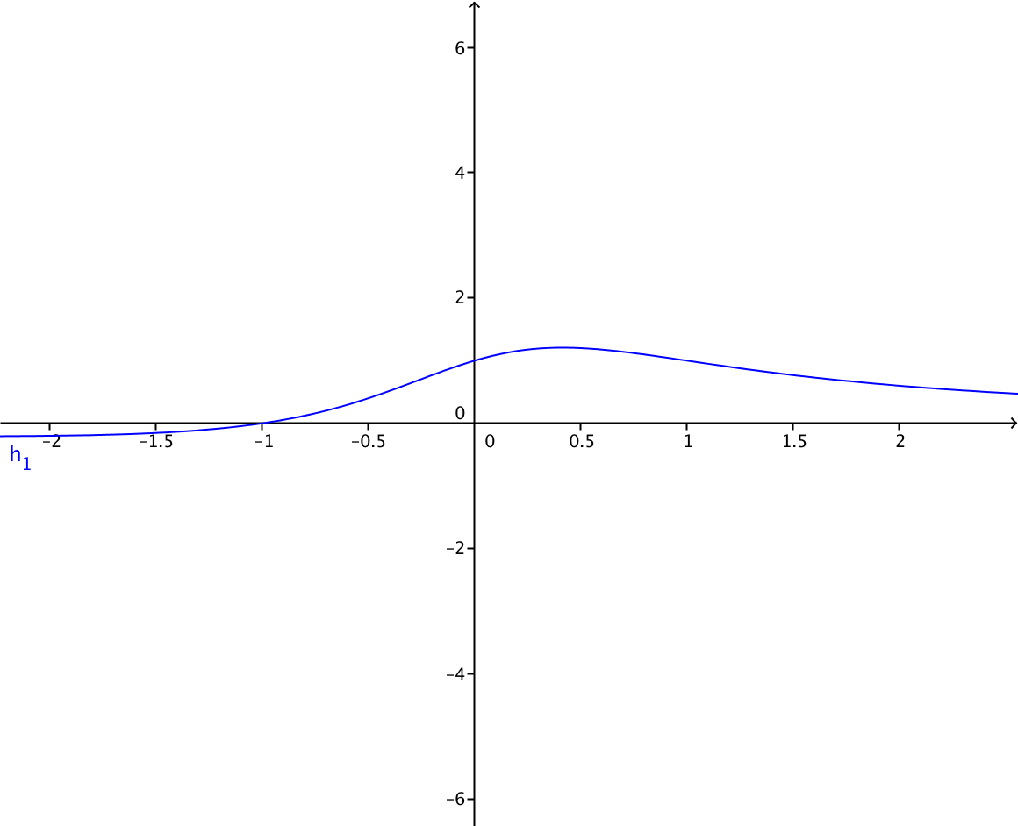 | Eliminar la h1, Grafica de la funcion con asintota punteada de color rojo en y=0
IMG55 | Ver observaciones | Cuaderno de Estudio | Ilustración | Horizontal | MA_11_02_CO_IMG55_small | 526 x 370 px | MA_11_02_CO_IMG55_zoom | 800 x 600 px | Grafica de la funcion
IMG56 | Ver observaciones | Cuaderno de Estudio | Ilustración | Horizontal | MA_11_02_CO_IMG56_small | 526 x 370 px | MA_11_02_CO_IMG56_zoom | 800 x 600 px | 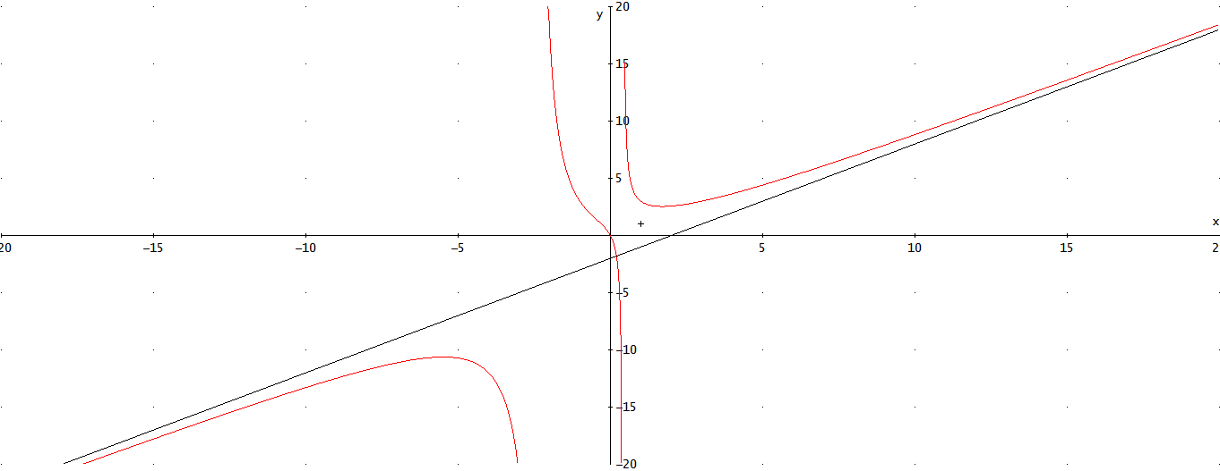 | Grafica de la funcion con asintota oblicua en y=x-2
IMG57 | Ver observaciones | Cuaderno de Estudio | Ilustración | Horizontal | MA_11_02_CO_IMG57_small | 526 x 370 px | MA_11_02_CO_IMG57_zoom | 800 x 600 px | 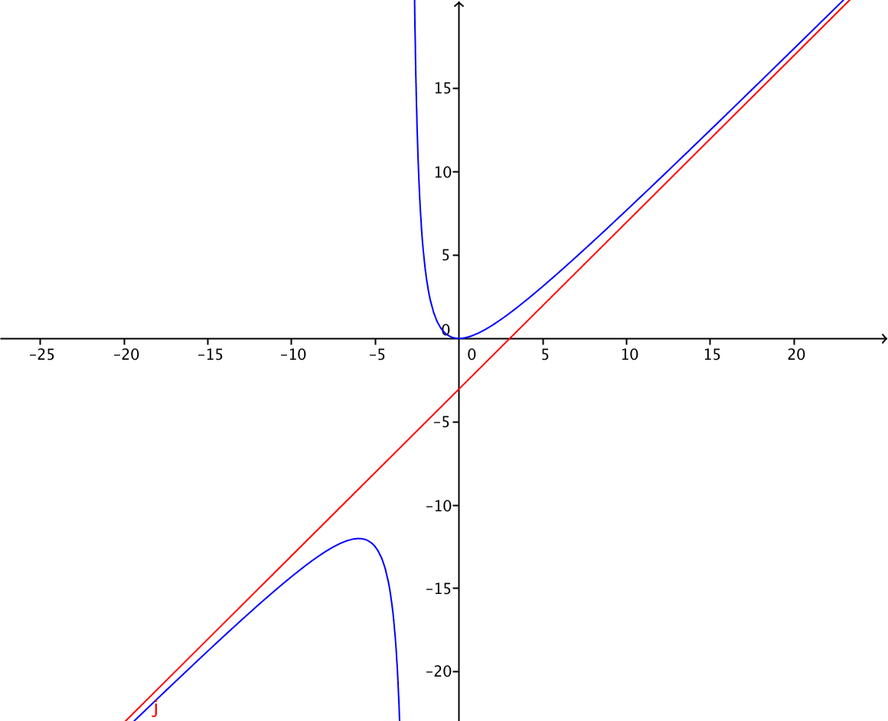 | Grafica de la funcion con asintota oblicua en y=x-3
IMG58 | Ver observaciones | Cuaderno de Estudio | Ilustración | Horizontal | MA_11_02_CO_IMG58_small | 526 x 370 px | MA_11_02_CO_IMG58_zoom | 800 x 600 px | 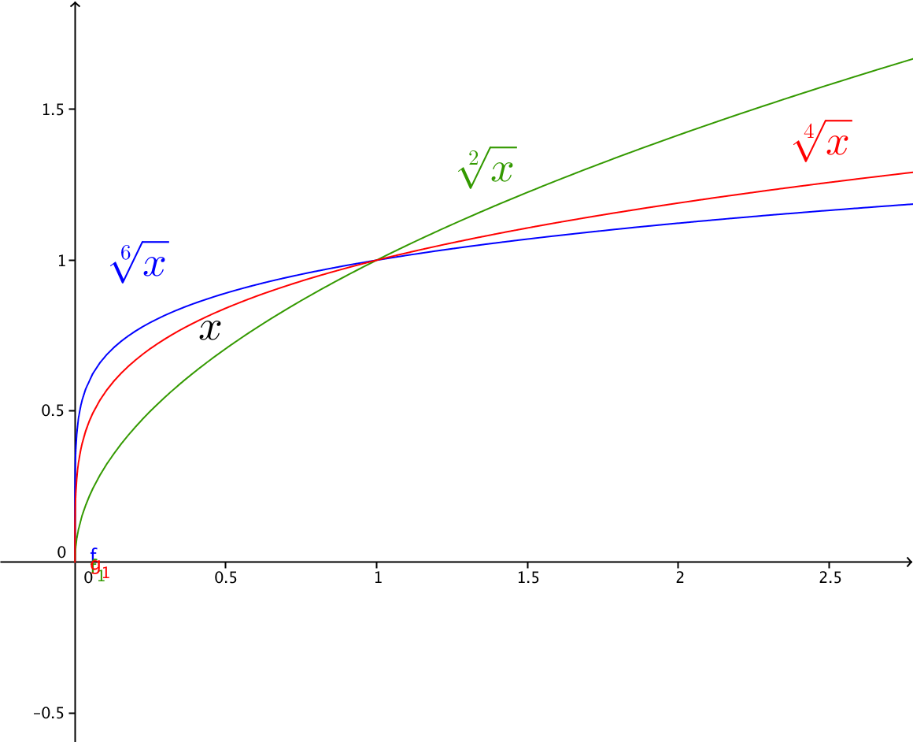 | Grafica de las funciones que se indican en la imagen, cada una con sus etiquetas y de diferentes colores.
IMG59 | Ver observaciones | Cuaderno de Estudio | Ilustración | Horizontal | MA_11_02_CO_IMG59_small | 526 x 370 px | MA_11_02_CO_IMG59_zoom | 800 x 600 px | 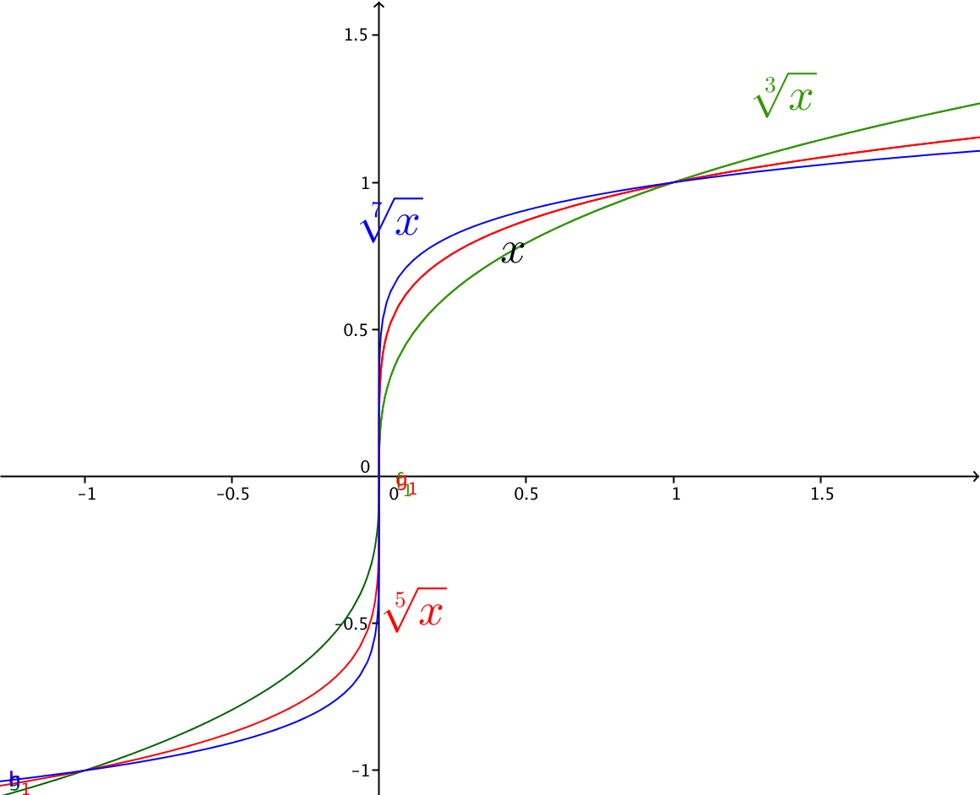 | Grafica de las funciones que se indican en la imagen, cada una con sus etiquetas y de diferentes colores.
IMG60 | Ver observaciones | Cuaderno de Estudio | Ilustración | Horizontal | MA_11_02_CO_IMG60_small | 526 x 370 px | MA_11_02_CO_IMG60_zoom | 800 x 600 px |  | Grafica de la funcion sen(x) entre -5pi/2 hasta 5pi/2, eliminar la "o" se seno(x), aparece como 61
IMG61 | Ver observaciones | Cuaderno de Estudio | Ilustración | Horizontal | MA_11_02_CO_IMG61_small | 526 x 370 px | MA_11_02_CO_IMG61_zoom | 800 x 600 px |  | Grafica de la funcion cos(x) entre -5pi/2 hasta 5pi/2, NO ESTA, la que aparece como 61 es la 60
IMG62 | Ver observaciones | Cuaderno de Estudio | Ilustración | Horizontal | MA_11_02_CO_IMG62_small | 526 x 370 px | MA_11_02_CO_IMG62_zoom | 800 x 600 px |  | Grafica de la funcion tan(x) entre -5pi/2 hasta 5pi/2
IMG63 | Ver observaciones | Cuaderno de Estudio | Ilustración | Horizontal | MA_11_02_CO_IMG63_small | 526 x 370 px | MA_11_02_CO_IMG63_zoom | 800 x 600 px | 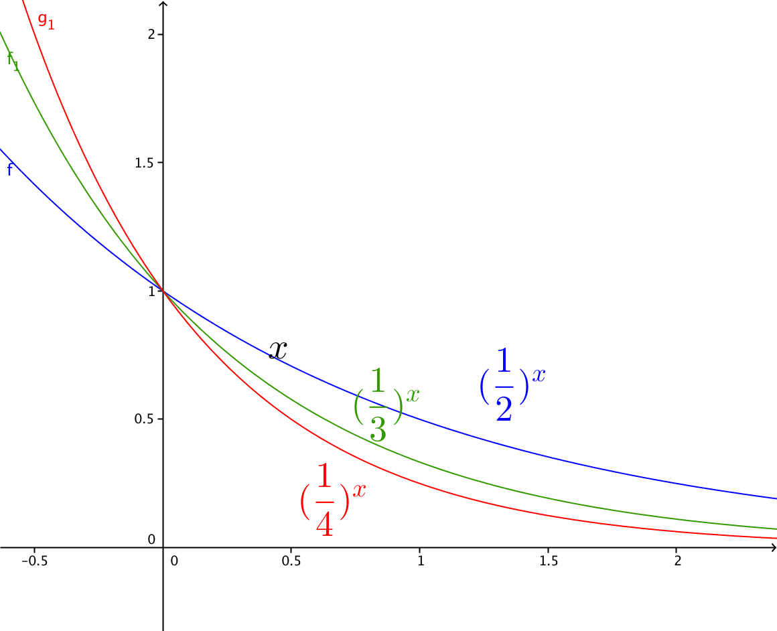 | que la letra X del eje sea visible
IMG64 | Ver observaciones | Cuaderno de Estudio | Ilustración | Horizontal | MA_11_02_CO_IMG64_small | 526 x 370 px | MA_11_02_CO_IMG64_zoom | 800 x 600 px | 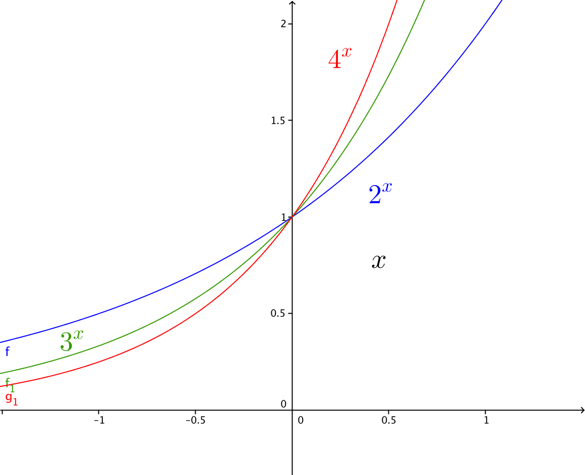 | Grafica de las funciones que se indican en la imagen, cada una con sus etiquetas y de diferentes colores.
IMG65 | Ver observaciones | Cuaderno de Estudio | Ilustración | Horizontal | MA_11_02_CO_IMG65_small | 526 x 370 px | MA_11_02_CO_IMG65_zoom | 800 x 600 px | 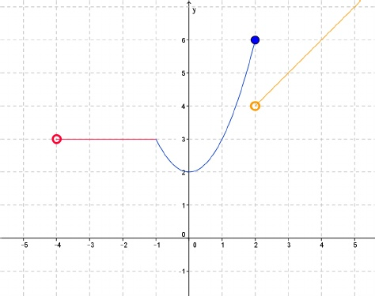 Representación gráfica de la funcion | que la circunferencia se vea totalmente hueca al interior. Representacion gráfica de la funcion
IMG66 | Ver observaciones | Cuaderno de Estudio | Ilustración | Horizontal | MA_11_02_CO_IMG66_small | 526 x 370 px | MA_11_02_CO_IMG66_zoom | 800 x 600 px | 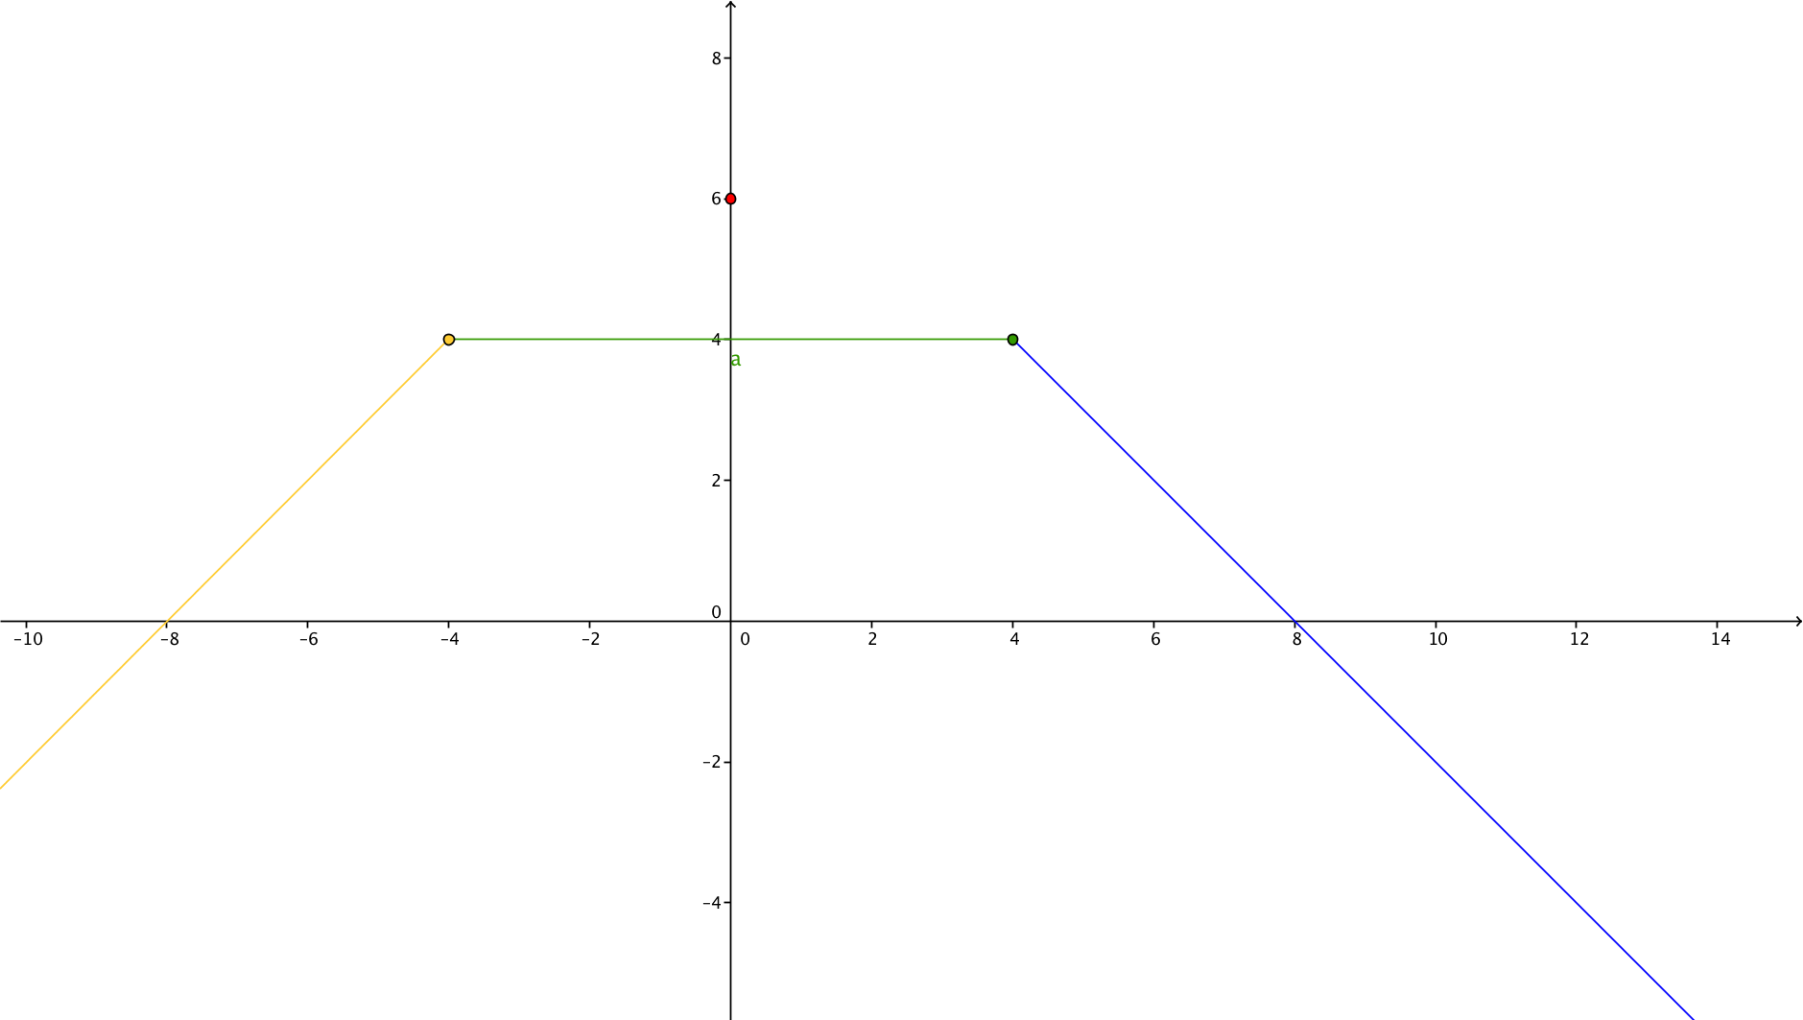 | La función a trozos, modificarla para que se note el hueco que se dan el segmento cuando x=0
IMG67 | Ver observaciones | Cuaderno de Estudio | Ilustración | Horizontal | MA_11_02_CO_IMG67_small | 526 x 370 px | MA_11_02_CO_IMG67_zoom | 800 x 600 px | Representacion grafica de la relación | Mostrar una recta vertical de color rojo en el intervalo (-1,1) que pasa por dos puntos de la grafica para demostrar que la relacion no es funcion
IMG68 | Ver observaciones | Cuaderno de Estudio | Ilustración | Horizontal | MA_11_02_CO_IMG68_small | 526 x 370 px | MA_11_02_CO_IMG68_zoom | 800 x 600 px | Grafica de la funcion valor absoluto de x | ninguna
IMG69 | Ver observaciones | Cuaderno de Estudio | Ilustración | Horizontal | MA_11_02_CO_IMG69_small | 526 x 370 px | MA_11_02_CO_IMG69_zoom | 800 x 600 px | Grafica de la funcion parte entera de x | Simbolizar como
IMG70 | Ver observaciones | Cuaderno de Estudio | Ilustración | Horizontal | MA_11_02_CO_IMG70_small | 526 x 370 px | MA_11_02_CO_IMG70_zoom | 800 x 600 px | Representacion grafica de las funciones f(x)=√(x+2), g(x)=1/(x-3) y (f+g)(x)=((x-3) √(x+2)+1)/(x-3) | Eliminar los parentesis dentro de la raiz del denominador
IMG71 | Ver observaciones | Cuaderno de Estudio | Ilustración | Horizontal | MA_11_02_CO_IMG71_small | 526 x 370 px | MA_11_02_CO_IMG71_zoom | 800 x 600 px | Representacion grafica de las funciones f(x)=√(x+2), g(x)=1/(x-3) y (f-g)(x)=((x-3) √(x+2)-1)/(x-3) | Eliminar los parentesis dentro de la raiz del denominador
IMG72 | Ver observaciones | Cuaderno de Estudio | Ilustración | Horizontal | MA_11_02_CO_IMG72_small | 526 x 370 px | MA_11_02_CO_IMG72_zoom | 800 x 600 px | Representacion grafica de las funciones f(x)=√(x+2), g(x)=1/(x-3) y (fg)(x)=√(x+2)/(x-3) | Eliminar los parentesis dentro de la raiz del denominador
IMG73 | Ver observaciones | Cuaderno de Estudio | Ilustración | Horizontal | MA_11_02_CO_IMG73_small | 526 x 370 px | MA_11_02_CO_IMG73_zoom | 800 x 600 px | Realizar dos planos cartesianos uno al lado del otro, juntos deben tener las funciones f(x)=√(x+2), g(x)=1/(x-3) en distintos colores, el de la izquierda debe tener ademas la funcion (f/g)(x)=(x-3) √(x+2) y el derecha la funcion (g/f)(x)=1/((x-3) √(x+2)) ademas de f y g | Ambas graficas deben tener la funcion f y la funcion g, la diferencia es que la primera tiene la funcion f/g y la segunda a funcion g/f, las f en ambas graficas con el mimo color, lo mismo las g. el fraccionario debe ser vertical, y eliminar los parentesis que sobran de la raiz y del denominador. en g/f se debe resaltar el hueco en x=3
IMG74 | http://iesaricel.org/rafanogal/funciones/funciones-archivos/composicion.gif | Cuaderno de Estudio | Ilustración | Horizontal | MA_11_02_CO_IMG74_small | 526 x 370 px | MA_11_02_CO_IMG74_zoom | 800 x 600 px | Realizar un diagrama sagital como el que se muestra en la imagen. | No se si la imagen sea libre, es mejor hacer una similar.

